MP1101
 |  |  | 설 비 이 력 카 드 |  |  |  |  |  | Dynamic

 |  |  |  |  |  |  |  |  | Daerim

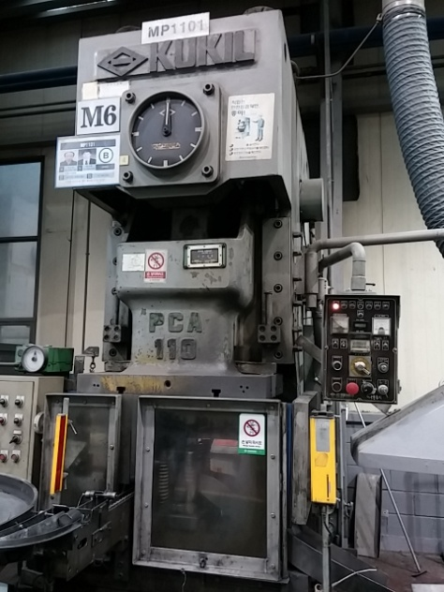 |  |  |  |  |  | 설 비 명 |  | MP110-01
 |  |  |  |  |  | 모 델 |  | PCA-110
 |  |  |  |  |  | 제 작 회 사 |  | 국일프레스
 |  |  |  |  |  | 제 작 년 월 |  | 1994
 |  |  |  |  |  | 형 식 |  | 기계식
 |  |  |  |  |  | 램스트로크거리(mm) |  | 180
 |  |  |  |  |  | 다 이 하 이 트(mm) |  | 420
 |  |  |  |  |  | 슬 라 이 드 조절(mm) |  | 120
 |  |  |  |  |  | 녹아웃 스트로크(mm) |  | -
 |  |  |  |  |  | 전 력(kw) |  | 26
 |  |  |  |  |  | 설 치 일 자 |  | 1994
 |  |  |  |  |  | A / S 연 락 처 |  | 성진기계/010-5049-2603
참고 부품 LIST 및 규격
순번 | 필 요 개 소 |  |  |  | 부 품 명 |  | 규격 |  |  | 비고
1 | 클러치 |  |  |  | 실린더 O-RING |  | P320, P150A

 |  | - |  | (주)대림엠티아이 |  |  |  |  |  |  | DRB-401-04B(Rev.2)
 |  | 설비 이력 및 점검사항 (정기,특별,기타점검)
년 월 일 |  | 수 리 내 역
15.07.07 |  | 소재 공급장치 동력 전달 기어박스 축 및 유면계 누유로 수리
15.09.21 |  | 카운터 교체
16.02.16 |  | 패킹 하우징 가공, 조립
2016-11-07 |  | 콘트롤 판넬 시그날 램프 교환
2017-03-22 |  | 오버로드 게이지 압력 이하로 게이지 교체 수리
2017-07-26 |  | 클러치 정비 - 실린더 오링 교환(P320, P150A)
2017-11-21 |  | 소재 공급장치 작동 불량 점검 수리 - 쎈서 교환
2017-12-26 |  | 안전판 오염으로 교환
2018-02-06 |  | 설비 예방점검
2018-03-19 |  | 칩 밀차 바퀴 1개 교환
2018-04-24 |  | 제품 배출부 슈트 보완 수리
2018-06-07 |  | 소재 투입장치 구동 체인 커버 제작 설치
2018-06-29 |  | 메인 모터 구동 마그네트 수리
2018-07-02 |  | 메인 모터 구동 마그네트 불량으로 교환(Y 구동용)
2018-09-10 |  | 파츠 피더쎈서 불량으로 교환
2018-11-16 |  | 양수버튼 기판 릴레이 교체
2019-02-26 |  | 소재 자동 공급 작동 불량 로터리 캠 스위치 고정 - 제품 배출부 센서 교정 수리
2019-02-27 |  | 소재 자동 공급 작동 불량 판넬 릴레이 교환
2019-04-10 |  | 파츠피더 바닥 보완
2019-04-25 |  | 집진장치 보완작업
20190905 |  | 메인 에어 호스 터짐으로 수리
20191120 |  | 광안전 장치 작동 불량으로 점검 수리 - 콘넥터 단선으로 납땜
20191226 |  | 작동 불량 점검 수리 - 전자 접촉기 1개 교환
20200728 |  | 슬라이드 구동 안됨 점검 수리(스위치 선 빠짐 수리)

 |  | - |  | (주)대림엠티아이 |  |  |  |  |  |  | DRB-401-04B(Rev.2)
 |  | 설비 이력 및 점검사항 (정기,특별,기타점검)
년 월 일 |  | 수 리 내 역

 |  | - |  | (주)대림엠티아이 |  |  |  |  |  |  | DRB-401-04B(Rev.2)

MP1102
 |  |  | 설 비 이 력 카 드 |  |  |  |  |  | Dynamic

 |  |  |  |  |  |  |  |  | Daerim

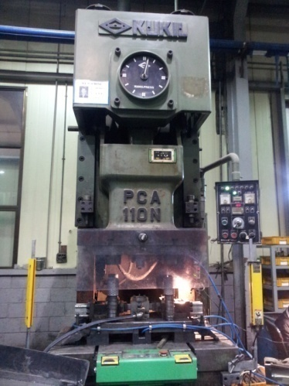 |  |  |  |  |  | 설 비 명 |  | MP110-02
 |  |  |  |  |  | 모 델 |  | PCA-110N
 |  |  |  |  |  | 제 작 회 사 |  | 국일프레스
 |  |  |  |  |  | 제 작 년 월 |  | 2002
 |  |  |  |  |  | 형 식 |  | 기계식
 |  |  |  |  |  | 램스트로크거리(mm) |  | 180
 |  |  |  |  |  | 다 이 하 이 트(mm) |  | 420
 |  |  |  |  |  | 슬 라 이 드 조절(mm) |  | 120
 |  |  |  |  |  | 녹아웃 스트로크(mm) |  | -
 |  |  |  |  |  | 전 력(kw) |  | 26
 |  |  |  |  |  | 설 치 일 자 |  | 2003
 |  |  |  |  |  | A / S 연 락 처 |  | 성진기계/010-5049-2603
참고 부품 LIST 및 규격
순번 | 필 요 개 소 |  |  |  | 부 품 명 |  | 규격 |  |  | 비고

 |  | - |  | (주)대림엠티아이 |  |  |  |  |  |  | DRB-401-04B(Rev.2)
 |  | 설비 이력 및 점검사항 (정기,특별,기타점검)
년 월 일 |  | 수 리 내 역
15.01.15 |  | 광안전장치 전원선 절단으로 수리
15.02.02 |  | 브레이크 간극조정
15.02.06 |  | 에어 호스 및 압력 스위치 교체
15.02.25 |  | 슬라이드 구동 전자접촉기 불량으로 교체
15.03.11 |  | 에어호스 터짐으로 교환
15.08.06 |  | 오버로드 펌프 에어호스 터짐으로 교체
15.09.22 |  | 카운터 보조 릴레이 교체
16.03.25 |  | 로타리 캠 스위치 위상조정
16.04.04 |  | 광안전장치 작동불량 콘트롤러 불량으로 예비품 교환
16.06.16 |  | 클러치 브레이크 고정 나사부 마모되서 수리보내기위해 플라이휠 샤프트 분해(성진기계)
16.06.23 |  | 플라이휠 샤프트 나사부 수리,플라이휠 베어링 자리 수리,베어링 교환,클러치 수리(성진기계)
17.10.13 |  | 에어탱크 압력 스위치 설치
2017-12-22 |  | 슬라이드 작동 불량으로 점검 수리 - 스위치 불량 교환
2018-01-17 |  | 습동유 점검 - 청소 및 오일 보충,칩 배출 슈트 수리
2018-01-18 |  | 금형다이 고정볼트 절단으로 제거 수리
2018-02-09 |  | 설비 예방점검 실시
2018-02-22 |  | 운전 OK 점등 안됨으로 점검 수리 - 광안전 장치 콘트롤러 교환, 반사판 교환
2018-04-23 |  | 양수버튼 스위치 기판 불량으로 교환 수리
2019-02-22 |  | 설비 예방점검 실시
2019-03-25 |  | 바란스 실린더 오릴러 이동 설치
2019-04-12 |  | 집진 닥트 제작 및 설치
2019-08-27 |  | 리셋 스위치 추가 설치
20190911 |  | 에어 이젝터 솔밸브 불량으로 교환
 |  | - 안전일행정 작동 불량으로 점검 수리 - 타이머 불량 교환
20200217 |  | 메인 모터 작동 불량으로 분해 수리
20200219 |  | 모터 수리 조립
20200702 |  | 콘센트 불량으로 교환

 |  | - |  | (주)대림엠티아이 |  |  |  |  |  |  | DRB-401-04B(Rev.2)
 |  | 설비 이력 및 점검사항 (정기,특별,기타점검)
년 월 일 |  | 수 리 내 역

 |  | - |  | (주)대림엠티아이 |  |  |  |  |  |  | DRB-401-04B(Rev.2)
 |  | 설비 이력 및 점검사항 (정기,특별,기타점검)
년 월 일 |  | 수 리 내 역

 |  | - |  | (주)대림엠티아이 |  |  |  |  |  |  | DRB-401-04B(Rev.2)
 |  | 설비 이력 및 점검사항 (정기,특별,기타점검)
년 월 일 |  | 수 리 내 역

 |  | - |  | (주)대림엠티아이 |  |  |  |  |  |  | DRB-401-04B(Rev.2)

MP1103
 |  |  | 설 비 이 력 카 드 |  |  |  |  |  | Dynamic

 |  |  |  |  |  |  |  |  | Daerim

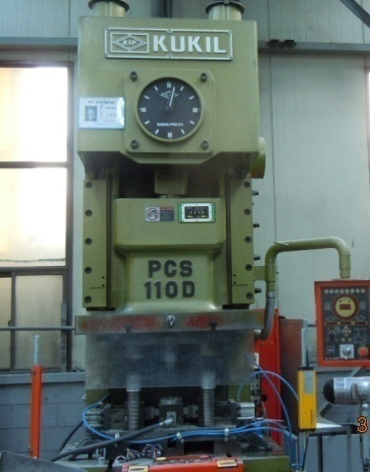 |  |  |  |  |  | 설 비 명 |  | MP110-03
 |  |  |  |  |  | 모 델 |  | PCA-110D
 |  |  |  |  |  | 제 작 회 사 |  | 국일프레스
 |  |  |  |  |  | 제 작 년 월 |  | 2007
 |  |  |  |  |  | 형 식 |  | 기계식
 |  |  |  |  |  | 램스트로크거리(mm) |  | 180
 |  |  |  |  |  | 다 이 하 이 트(mm) |  | 420
 |  |  |  |  |  | 슬 라 이 드 조절(mm) |  | 120
 |  |  |  |  |  | 녹아웃 스트로크(mm) |  | -
 |  |  |  |  |  | 전 력(kw) |  | 26
 |  |  |  |  |  | 설 치 일 자 |  | 2007
 |  |  |  |  |  | A / S 연 락 처 |  | 성진기계/010-5049-2603
참고 부품 LIST 및 규격
순번 | 필 요 개 소 |  |  |  | 부 품 명 |  | 규격 |  |  | 비고
1 | 클러치 실린더 |  |  |  | 오링 |  | P320, P150A

 |  | - |  | (주)대림엠티아이 |  |  |  |  |  |  | DRB-401-04B(Rev.2)
 |  | 설비 이력 및 점검사항 (정기,특별,기타점검)
년 월 일 |  | 수 리 내 역
15.06.29 |  | 클러치 작동 불량으로 분해
15.06.30 |  | 클러치 실린더 오링 파손으로 교환(P320, P150A)
15.07.02 |  | 에어이젝터 솔밸브, 릴레이 교환
15.08.14 |  | 광안전장치 리드선 단락으로 납땜 수리
16.07.04 |  | 메인 엔코더 카프링 파손으로 교환
2017-03-08 |  | 양수버튼 작동 릴레이 교환
2018-02-13 |  | 설비 예방점검
2018-06-22 |  | 컨트롤 판넬 융착 램프 릴레이 교환 및 양수버튼 리미트 스위치 교환
2019-04-15 |  | 작동 불량으로 점검 수리 - 릴레이 교환, 클러치 솔밸브 교환
2019-04-22 |  | 점검 수리
2019-04-24 |  | 점검 수리, 사이드 안전판 제작
2019-08-30 |  | 광안전 장치 교환
20191016 |  | 클러치 점검
20191017 |  | 브레이크 간극 조정
20200605 |  | 양수버튼 작동 불량 점검 수리 - 리미트 스위치 불량 교환

 |  | - |  | (주)대림엠티아이 |  |  |  |  |  |  | DRB-401-04B(Rev.2)
 |  | 설비 이력 및 점검사항 (정기,특별,기타점검)
년 월 일 |  | 수 리 내 역

 |  | - |  | (주)대림엠티아이 |  |  |  |  |  |  | DRB-401-04B(Rev.2)
 |  | 설비 이력 및 점검사항 (정기,특별,기타점검)
년 월 일 |  | 수 리 내 역

 |  | - |  | (주)대림엠티아이 |  |  |  |  |  |  | DRB-401-04B(Rev.2)
 |  | 설비 이력 및 점검사항 (정기,특별,기타점검)
년 월 일 |  | 수 리 내 역

 |  | - |  | (주)대림엠티아이 |  |  |  |  |  |  | DRB-401-04B(Rev.2)

MP1104
 |  |  | 설 비 이 력 카 드 |  |  |  |  |  | Dynamic

 |  |  |  |  |  |  |  |  | Daerim

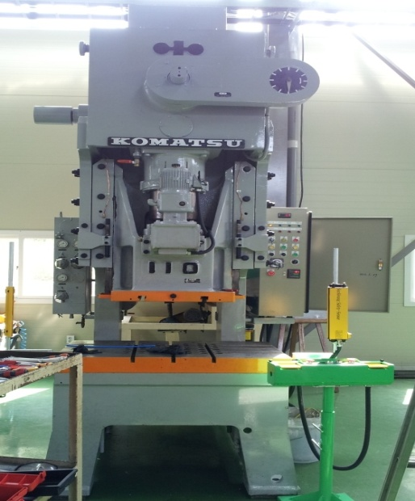 |  |  |  |  |  | 설 비 명 |  | MP110-04
 |  |  |  |  |  | 모 델 |  | OBS-110
 |  |  |  |  |  | 제 작 회 사 |  | KOMATSU
 |  |  |  |  |  | 제 작 년 월 |  | 1979
 |  |  |  |  |  | 형 식 |  | 기계식
 |  |  |  |  |  | 램스트로크거리(mm) |  | 150
 |  |  |  |  |  | 다 이 하 이 트(mm) |  | 380
 |  |  |  |  |  | 슬 라 이 드 조절(mm) |  | 100
 |  |  |  |  |  | 녹아웃 스트로크(mm) |  | -
 |  |  |  |  |  | 전 력(kw) |  | 26
 |  |  |  |  |  | 설 치 일 자 |  | 2013.05.30
 |  |  |  |  |  | A / S 연 락 처 |  | 성진기계/010-5049-2603
참고 부품 LIST 및 규격
순번 | 필 요 개 소 |  |  |  | 부 품 명 |  | 규격 |  |  | 비고

 |  | - |  | (주)대림엠티아이 |  |  |  |  |  |  | DRB-401-04B(Rev.2)
 |  | 설비 이력 및 점검사항 (정기,특별,기타점검)
년 월 일 |  | 수 리 내 역
13.05.30 |  | 입고 및 설치
15.02.05 |  | 옆면 안전카바 제작
2017-07-05 |  | 에어 이젝터 솔밸브 불량으로 솔밸브 교환 수리
2018-01-11 |  | 설비 예방점검 실시
2018-06-22 |  | 소재 공급 장치 센서 교환
20200422 |  | 금형 다이 센서 결선 조립(2개)
20201207 |  | 기계 레벨링 작업, 전선 연결, 에어라인 연결
20201222 |  | 기어 박스 오일 보충

 |  | - |  | (주)대림엠티아이 |  |  |  |  |  |  | DRB-401-04B(Rev.2)
 |  | 설비 이력 및 점검사항 (정기,특별,기타점검)
년 월 일 |  | 수 리 내 역

 |  | - |  | (주)대림엠티아이 |  |  |  |  |  |  | DRB-401-04B(Rev.2)
 |  | 설비 이력 및 점검사항 (정기,특별,기타점검)
년 월 일 |  | 수 리 내 역

 |  | - |  | (주)대림엠티아이 |  |  |  |  |  |  | DRB-401-04B(Rev.2)
 |  | 설비 이력 및 점검사항 (정기,특별,기타점검)
년 월 일 |  | 수 리 내 역

 |  | - |  | (주)대림엠티아이 |  |  |  |  |  |  | DRB-401-04B(Rev.2)

MP2001
 |  |  | 설 비 이 력 카 드 |  |  |  |  |  | Dynamic

 |  |  |  |  |  |  |  |  | Daerim

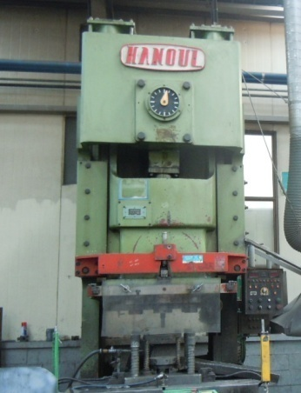 |  |  |  |  |  | 설 비 명 |  | MP200-01
 |  |  |  |  |  | 모 델 |  | HNCP-200-1
 |  |  |  |  |  | 제 작 회 사 |  | 한얼프레스
 |  |  |  |  |  | 제 작 년 월 |  | 1997
 |  |  |  |  |  | 형 식 |  | 기계식
 |  |  |  |  |  | 램스트로크거리(mm) |  | 250
 |  |  |  |  |  | 다 이 하 이 트(mm) |  | 500
 |  |  |  |  |  | 슬 라 이 드 조절(mm) |  | 110
 |  |  |  |  |  | 녹아웃 스트로크(mm) |  | -
 |  |  |  |  |  | 전 력(kw) |  | 23.1
 |  |  |  |  |  | 설 치 일 자 |  | -
 |  |  |  |  |  | A / S 연 락 처 |  | 성진기계/010-5049-2603
참고 부품 LIST 및 규격
순번 | 필 요 개 소 |  |  |  | 부 품 명 |  | 규격 |  |  | 비고
1 | 클러치 실린더 |  |  |  | 패킹 |  | Ø220 X Ø248 X 20 Ø470 X Ø500 X 20

 |  | - |  | (주)대림엠티아이 |  |  |  |  |  |  | DRB-401-04B(Rev.2)
 |  | 설비 이력 및 점검사항 (정기,특별,기타점검)
년 월 일 |  | 수 리 내 역
15.01.06 |  | 바란스 실린더 압력 게이지 교환
15.01.21 |  | SKO 파손으로 수리
15.04.27 |  | 윤활유 펌프 불량 임시조치, 오버런점등으로 작동 불량 수리
15.05.15 |  | 윤활유 펌프 신품 교환
15.05.26 |  | 메인모터 수리(동해 중전기)
15.05.27 |  | 토탈 카운터 교체
15.05.28 |  | 메인모터 수리 입고 및 조립
15.06.02 |  | 로터리 캠 스위치 수리
15.07.15 |  | 바란스 실린더 압력 게이지 교환
15.07.27 |  | 바란스 실린더 고정볼트 절단으로 수리
15.07.28 |  | 바란스 실린더 볼트 수리, 바란스실린더와 램 연결부 파손으로 제작 조립
15.08.06 |  | QDC 컨트롤 박스 내 릴레이 이탈로 조치
15.08.18 |  | 콘트롤 판넬 시스날 램프 교환
16.04.04 |  | 로타리 캠 스위치 기판 불량으로 분해 납땜
16.05.19 |  | 로타리 캠 스위치 카바 떨어짐으로 수리
16.06.27 |  | 바란스 실린더 윤활유 펌프 파손으로 교환
2016-10-18 |  | 에어 이젝터 작동불량 으로 타이머 교환
2016-10-25 |  | 바란스 실린더 로드 연결 브라켓트 제작 조립
2016-10-27 |  | 슬라이드 작동 불량으로 전자 접촉기 교환,결선 변경
2017-05-10 |  | 기브 간극 조정
2017-05-12 |  | 클러치 솔 밸브 불량으로 교환
2017-06-08 |  | 메인 모터 VS 기판 불량으로 교환
2017-07-13 |  | 조작 전원 불량으로 점검 수리 - 전선 단선으로 수리
2017-07-21 |  | 에어 이젝터 작동 불량 수리 - 타이머 교환
2017-10-19 |  | 광안전 장치 투수광기 불량으로 교환
2017-12-18 |  | 메인 모터 불량으로 수리의뢰
2017-12-22 |  | 메인 모터 수리 조립 - 동해 중전기
2018-01-08 |  | 운전 OK 등 작동 불량으로 점검 수리
2018-03-05 |  | 양수버튼 및 릴레이 교체
2018-03-13 |  | 에어 이젝터 작동 불량으로 타이머 교환 수리
2018-07-23 |  | 광안전 장치 작동 불량 수리 - 반사판 교환, 재교정
 |  | - |  | (주)대림엠티아이 |  |  |  |  |  |  | DRB-401-04B(Rev.2)
 |  | 설비 이력 및 점검사항 (정기,특별,기타점검)
년 월 일 |  | 수 리 내 역
2018-09-03 |  | 광안전 장치 작동 불량으로 교정 수리

 |  | - |  | (주)대림엠티아이 |  |  |  |  |  |  | DRB-401-04B(Rev.2)
 |  | 설비 이력 및 점검사항 (정기,특별,기타점검)
년 월 일 |  | 수 리 내 역

 |  | - |  | (주)대림엠티아이 |  |  |  |  |  |  | DRB-401-04B(Rev.2)
 |  | 설비 이력 및 점검사항 (정기,특별,기타점검)
년 월 일 |  | 수 리 내 역

 |  | - |  | (주)대림엠티아이 |  |  |  |  |  |  | DRB-401-04B(Rev.2)

MP2002
 |  |  | 설 비 이 력 카 드 |  |  |  |  |  | Dynamic

 |  |  |  |  |  |  |  |  | Daerim

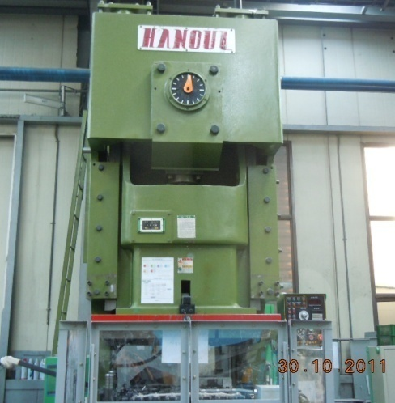 |  |  |  |  |  | 설 비 명 |  | MP200-02
 |  |  |  |  |  | 모 델 |  | HNCP-200-2
 |  |  |  |  |  | 제 작 회 사 |  | 한얼프레스
 |  |  |  |  |  | 제 작 년 월 |  | 2010
 |  |  |  |  |  | 형 식 |  | 기계식
 |  |  |  |  |  | 램스트로크거리(mm) |  | 250
 |  |  |  |  |  | 다 이 하 이 트(mm) |  | 500
 |  |  |  |  |  | 슬 라 이 드 조절(mm) |  | 110
 |  |  |  |  |  | 녹아웃 스트로크(mm) |  | -
 |  |  |  |  |  | 전 력(kw) |  | 23.1
 |  |  |  |  |  | 설 치 일 자 |  | 2010.09.15
 |  |  |  |  |  | A / S 연 락 처 |  | 성진기계/010-5049-2603
참고 부품 LIST 및 규격
순번 | 필 요 개 소 |  |  |  | 부 품 명 |  | 규격 |  |  | 비고

 |  | - |  | (주)대림엠티아이 |  |  |  |  |  |  | DRB-401-04B(Rev.2)
 |  | 설비 이력 및 점검사항 (정기,특별,기타점검)
년 월 일 |  | 수 리 내 역
10.09.15 |  | 프레스 설치
10.09.17 |  | 전원 및 에어 인입선 설치
10.10.05 |  | 에어 탱크 설치
11.10.19 |  | 안전판 설치
15.02.09 |  | 바란스 실린더 에어 파이프 절단으로 수리
15.02.10 |  | 오버로드 펌프 작동 불량으로 수리
15.04.27 |  | 오버로드 펌프 작동 불량으로 예비품 교체
15.10.16 |  | 자동 장치 로드레스 실린더 교체(TUBE YOKE), SPM 메타 교체
15.11.16 |  | 유압 보조 모터 펌프 수리(키 자리 마모)
16.01.11 |  | 기브 간격 조정
16.06.28 |  | 에어라인 유니온부 닛플 파손으로 교환 수리
2017-04-06 |  | 클러치 솔 밸브 교환, 리테나 교환
2017-04-11 |  | 메인 구동 V - 벨트 교환(C - 210 => 9개)
2017-08-18 |  | 메인 모터 불량으로 분해 수리 의뢰 (동해중전기)
2017-08-25 |  | 메인 모터 수리 조립
2018-01-19 |  | 설비 예방점검
2018-03-21 |  | 윤활유 드레인 라인 닛플 절단으로 닛플 교환 수리
2018-05-16 |  | SPM메타 불량으로 교환 수리
2018-05-28 |  | 안전 커버 리미트 스위치 설치
2018-07-23 |  | 소재 공급 장치 스탭 피더 작동 불량 점검 수리 - 센서 위치 교정
2018-10-19 |  | 클러치 로터리 조인트 고정부 파손으로 수리
 |  | - 볼트 절단되어 박힘으로 제거 재 조립
2018-12-20 |  | 자동 장치 청소 조립
2019-01-04 |  | 파츠피더 콘트롤러 불량으로 교환, 센서 불량 교환(PR18 - 8DN)
2019-01-16 |  | 트랜스퍼 케이블 단선으로 재결선
2019-01-29 |  | 설비 예방점검
2019-08-09 |  | 자동 장치 작동 불량으로 수리 - 뒤 실린더 센서선 조립 불량
20190909 |  | 슬라이드 유격 과다로 유격 조정
20200312 |  | 소재 공급 장치 에어 실린더 2개 교환 (cdm2b20 - 150z, cdm2b20 - 250z) - SMC
20200407 |  | 자동 장치 유압 퀵 카플러 노후로 누유 - 퀵 카플러 신품 교환
20200421 |  | 자동 공급 장치 작동 불량 점검 수리 - 실린더 센서 교정
 |  | - |  | (주)대림엠티아이 |  |  |  |  |  |  | DRB-401-04B(Rev.2)
 |  | 설비 이력 및 점검사항 (정기,특별,기타점검)
년 월 일 |  | 수 리 내 역
20200727 |  | 자동 장치 컨트롤 판넬 plc 배터리 불량으로 교환 plc 프로그램 삭제됨으로 프로그램 재입력
20200804 |  | 자동 장치 작동 불량 점검 수리 - 릴레이 불량으로 교환
20200811 |  | 자동 장치 작동 불량으로 점검 수리 - 릴레이 단선
20200928 |  | 자동 장치 작동 불량 점검 수리 - 릴레이 교환
20201005 |  | 자동 장치 작동 불량으로 점검 수리 - 릴레이 교환
20201016 |  | 피더 실린더 센서 불량으로 센서 교환
20201019 |  | 자동 장치 작동 불량 점검 수리 - 실린더 센서 불량 2개 교환
20201026 |  | 자동 장치 칩 배출 콘베어 벨트 마모로 교환

 |  | - |  | (주)대림엠티아이 |  |  |  |  |  |  | DRB-401-04B(Rev.2)
 |  | 설비 이력 및 점검사항 (정기,특별,기타점검)
년 월 일 |  | 수 리 내 역

 |  | - |  | (주)대림엠티아이 |  |  |  |  |  |  | DRB-401-04B(Rev.2)
 |  | 설비 이력 및 점검사항 (정기,특별,기타점검)
년 월 일 |  | 수 리 내 역

 |  | - |  | (주)대림엠티아이 |  |  |  |  |  |  | DRB-401-04B(Rev.2)

MP2501
 |  |  | 설 비 이 력 카 드 |  |  |  |  |  | Dynamic

 |  |  |  |  |  |  |  |  | Daerim

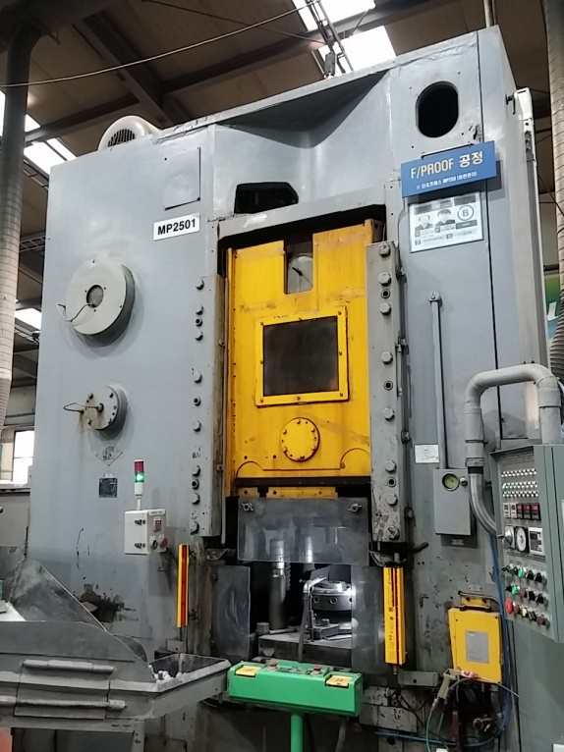 |  |  |  |  |  | 설 비 명 |  | MP250-01
 |  |  |  |  |  | 모 델 |  | KB-0034
 |  |  |  |  |  | 제 작 회 사 |  | BARNAUL
 |  |  |  |  |  | 제 작 년 월 |  | 1985
 |  |  |  |  |  | 형 식 |  | 기계식
 |  |  |  |  |  | 램스트로크거리(mm) |  | 200
 |  |  |  |  |  | 다 이 하 이 트(mm) |  | 521
 |  |  |  |  |  | 슬 라 이 드 조절(mm) |  | 15
 |  |  |  |  |  | 녹아웃 스트로크(mm) |  | 110
 |  |  |  |  |  | 전 력(kw) |  | 30
 |  |  |  |  |  | 설 치 일 자 |  | 2002
 |  |  |  |  |  | A / S 연 락 처 |  | 성진기계/010-5049-2603
참고 부품 LIST 및 규격
순번 | 필 요 개 소 |  |  |  | 부 품 명 |  | 규격 |  |  | 비고

 |  | - |  | (주)대림엠티아이 |  |  |  |  |  |  | DRB-401-04B(Rev.2)
 |  | 설비 이력 및 점검사항 (정기,특별,기타점검)
년 월 일 |  | 수 리 내 역
15.02.23 |  | 슬라이드 구동모터 브레이크 간극조정
15.03.20 |  | 광 안전장치 컨트롤러 교환
15.04.13 |  | 양수버튼 스위치 박스 기판불량으로 교환
15.04.23 |  | 에어라인 유니온 패킹 교환
15.06.17 |  | 슬라이드 엔코더 교체
15.07.23 |  | 클러치 솔벨브 교환
15.07.28 |  | 슬라이드 엔코더 위상 틀어짐으로 교정
15.08.18 |  | 양수버튼 스위치 박스 기판불량으로 교환, 급속 배기밸브 교환
15.08.28 |  | 슬라이드 엔코더 위상 틀어짐으로 교정, 내부 윤활유 누유로 수리
15.09.21 |  | 급속 배기밸브 교환
15.10.16 |  | 클러치 작동 불량 수리, 양수 스위치 기판 불량으로 교환
15.12.04 |  | 클러치 브레이크 수리
15.12.16 |  | 플라이 휠 및 샤프트, 베어링 하우징 마모로 조치(베어링, 실린더 패킹 교체)_성진기계
15.12.28 |  | 브레이크 고정부 수리, 간극 조정 판 가공 조립
16.02.14 |  | 슬라이드 위상 틀어짐 교정
16.03.14 |  | 슬라이드 콘트롤러 재 셋팅, 엔코더 위상 교정
2016-04-12 |  | 에어 유니트 오일러 파손으로 교환
2016-08-08 |  | 양수버튼 스위치 기판 불량으로 교환 수리
2016-10-04 |  | 클러치 작동 불량 점검 수리 - 솔밸브 코일 교환
2016-10-27 |  | 슬라이드 위상 틀어짐으로 위상 교정
2017-07-24 |  | 양수버튼 스위치 기판 불량으로 교환
2017-10-02 |  | 슬라이드 위상 틀어짐으로 재 교정
2018-01-25 |  | 슬라이드 작동 스위치 불량으로 교환(2개)
2018-01-30 |  | 작동불량으로 KO센서 교체 수리
2018-03-06 |  | 설비 예방점검
2018-05-15 |  | 슬라이드 위상 틀어짐 교정수리
2018-08-10 |  | 슬라이드 엔코더 위상 틀어짐으로 교정
18. 12. 17 |  | 슬라이드 엔코더 불량으로 교환 수리
2019-01-10 |  | PLC 이상 점검 수리 - 백업용 밧데리 이상 밧데리 교환
2019-01-24 |  | 오일 배관 교체
2019-03-21 |  | 슬라이드 엔코더 위상 틀어짐으로 교정
 |  | - |  | (주)대림엠티아이 |  |  |  |  |  |  | DRB-401-04B(Rev.2)
 |  | 설비 이력 및 점검사항 (정기,특별,기타점검)
년 월 일 |  | 수 리 내 역
19. 03. 21 |  | 설비 예방 점검
19. 08. 21 |  | 윤활라인 닛플 절단으로 교환 수리
19. 09. 30 |  | 슬라이드 위상 틀어짐으로 위상 교정
20191015 |  | 클러치 브레이크 정비중
20191016 |  | 클러치 브레이크 정비 - 실린더 패킹 교환, 라이너 교환
20191105 |  | 윤활유 탱크 청소 및 윤활유 교환
20191118 |  | 전면 윤활유 라인 누유로 수리
20200422 |  | 윤활유 펌프 압력 스위치 누유로 교환 수리
20200424 |  | 윤활유 라인 누유로 배관 교환 수리
20200703 |  | 슬라이드 위상 틀어짐으로 교정
20200831 |  | 바란스 실린더 윤활유 펌프 작동 불량 분해 수리 - 탱크 내부 호스 교환
20201014 |  | 양수 버튼 스위치 리미트 스위치 불량으로 1개 교환
20201229 |  | 클러치 브레이크 정비 - 패킹 교환

 |  | - |  | (주)대림엠티아이 |  |  |  |  |  |  | DRB-401-04B(Rev.2)
 |  | 설비 이력 및 점검사항 (정기,특별,기타점검)
년 월 일 |  | 수 리 내 역

 |  | - |  | (주)대림엠티아이 |  |  |  |  |  |  | DRB-401-04B(Rev.2)
 |  | 설비 이력 및 점검사항 (정기,특별,기타점검)
년 월 일 |  | 수 리 내 역

 |  | - |  | (주)대림엠티아이 |  |  |  |  |  |  | DRB-401-04B(Rev.2)

MP4001
 |  |  | 설 비 이 력 카 드 |  |  |  |  |  | Dynamic

 |  |  |  |  |  |  |  |  | Daerim

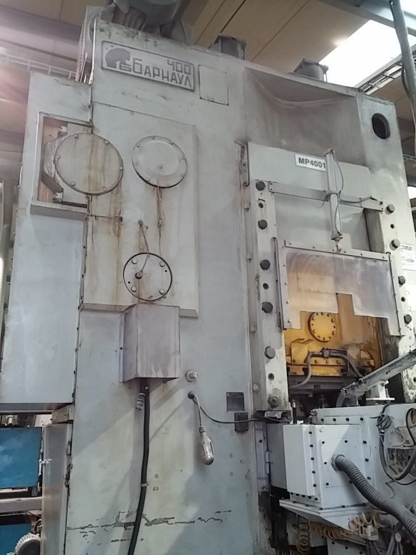 |  |  |  |  |  | 설 비 명 |  | MP400-01
 |  |  |  |  |  | 모 델 |  | KB-0036-1
 |  |  |  |  |  | 제 작 회 사 |  | BARNAUL
 |  |  |  |  |  | 제 작 년 월 |  | 1988
 |  |  |  |  |  | 형 식 |  | 기계식
 |  |  |  |  |  | 램스트로크거리(mm) |  | 240
 |  |  |  |  |  | 다 이 하 이 트(mm) |  | 590
 |  |  |  |  |  | 슬 라 이 드 조절(mm) |  | 16
 |  |  |  |  |  | 녹아웃 스트로크(mm) |  | 140
 |  |  |  |  |  | 전 력(kw) |  | 75
 |  |  |  |  |  | 설 치 일 자 |  | -
 |  |  |  |  |  | A / S 연 락 처 |  | 성진기계/010-5049-2603
참고 부품 LIST 및 규격
순번 | 필 요 개 소 |  |  |  | 부 품 명 |  | 규격 |  |  | 비고
1 | 브레이크 |  |  |  | 스프링 |  | 선경: Ø8, 외경:Ø55, 피치:15=>20 자유장: 75=>80, 수량 12개

 |  | - |  | (주)대림엠티아이 |  |  |  |  |  |  | DRB-401-04B(Rev.2)
 |  | 설비 이력 및 점검사항 (정기,특별,기타점검)
년 월 일 |  | 수 리 내 역
15.04.10 |  | 클러치 브레이크 간극조정
15.04.17 |  | 클러치 브레이크 솔벨브 불량으로 수리
15.06.02 |  | 폐쇠 유압 릴리프 벨브 신품 교환
15.07.03 |  | 소재 공급장치 업, 다운 가이드 수리
15.07.24 |  | 윤활유 펌프 흡입 필터 청소
15.08.07 |  | 클러치 솔밸브 에어 누기 조치, 작동 코일 교환
15.09.09 |  | 클러치 솔벨브 에어 누기로 신품 교환
2016-07-22 |  | 바란스 실린더용 에어탱크 응축수 드레인라인 터짐으로 교환 수리
2016-10-31 |  | 트렌스퍼 쎈서 리드선 불량으로 선 교환 수리
2017-09-27 |  | 트랜스퍼 쎈서 케이블 단선으로 납땜 수리
2017-10-09 |  | 트랜스퍼 작동 불량 점검 수리 - 클램프 구동 기어축 절단
2017-10-12 |  | 트랜스퍼 수리
2017-11-01 |  | 클러치 브레이크 정비 실린더 패킹 교환,실린더 고정 볼트 절단으로 교환
2018.01.26 |  | 트랜스퍼 케이블 불량으로 교환 수리
2018-02-07 |  | 트랜스퍼 케이블 불량으로 교환 수리
2018-02-21 |  | 자동화 소재 투입 슈트 센서 위치 교정 및 상승 콘베어 가이드 보완
2018-03-19 |  | 설비 예방 점검, 트랜스퍼 센서 케이블 1개 설치 및 1개 수리
2018-04-17 |  | 트렌스퍼 수리
2018-07-03 |  | 트랜스퍼 센서 작동 불량 - 센서 케이블 단선으로 케이블 교환 수리
2018-09-03 |  | 스탭 피더작동 불량 수리 - 센서 및 릴레이 재결선
2019-02-12 |  | 뒤편 오일 넘침으로 점검 조치
2019-03-21 |  | 설비 예방 점검
2019-03-22 |  | QDC 실린더 누유로 분해 수리 - 오링 교환
2019-04-05 |  | 트랜스퍼 센서 콘넥트부 파손으로 수리
2019-04-12 |  | 유압펌프 교체
2019-04-15 |  | QDC 펌프 작동 불량으로 교환 수리
2019-04-29 |  | 제품 투입 슈트 센서 작동 불량으로 센서 교환
2019-08-12 |  | 카운터 작동 불량으로 수리, 옆 전선 박스 카바 제작 설치
2019-08-15 |  | 폐쇄 유니트 유압유 탱크 청소 및 유압유 교환
20191106 |  | 트랜스퍼 센서 불량으로 교환 수리
20191202 |  | 트랜스퍼 센서선 케이블 단선으로 케이블 교환
 |  | - |  | (주)대림엠티아이 |  |  |  |  |  |  | DRB-401-04B(Rev.2)
 |  | 설비 이력 및 점검사항 (정기,특별,기타점검)
년 월 일 |  | 수 리 내 역
20191205 |  | 파츠 피더 용접부 떨어짐으로 용접 수리
20200207 |  | QDC 유압 호스 누유로 호스 교환, 닛플 교환 수리
20200310 |  | 트랜스퍼 센서선 단락으로 케이블 교환
20200313 |  | 트랜스퍼 센서 불량으로 1개 교환
20200521 |  | 에어라인 에어 누출로 수리
20200703 |  | 기브면 오일 튐으로 카바 제작 설치
20200826 |  | 트랜스퍼 작동 불량 점검 수리
 |  | - 도어 작동 에어 호스 터짐으로 교환,qdc에어 호스 터짐 교환
20200827 |  | 트랜스퍼 에어 호스 터짐으로 교환
20200903 |  | 윤활유 흡입 필터 분해 청소
20200904 |  | 파츠피더 가이드 용접부 떨어짐으로 용접 수리
20201009 |  | 클러치 브레이크 간극 조정용 볼트 빠짐으로 수리
20201012 |  | 클러치 브레이크 정비 - 분해 청소
20201013 |  | 클러치 브레이크 정비 - u 패킹 (sky610,sky250)교환 ,라이닝 2개 교환
20201020 |  | 트랜스퍼 센서 불량으로 교환(PRT08 - 1.5DO)
20201022 |  | 소재 투입 슈트 바닥 마모로 바닥 가공 조립
20201028 |  | 소재 거름판 떨어짐으로 용접 수리
20201102 |  | 제품 투입 슈트 투입 불량으로 바닥 밀링 가공 조립
20201117 |  | 스텝 피더 에어 누출로 점검 수리 - 닛플 파손으로 교환
20201127 |  | 파츠피더 센서 파손으로 교환 수리
20201210 |  | 파츠피더 보완 - 소재 낙하

 |  | - |  | (주)대림엠티아이 |  |  |  |  |  |  | DRB-401-04B(Rev.2)
 |  | 설비 이력 및 점검사항 (정기,특별,기타점검)
년 월 일 |  | 수 리 내 역

 |  | - |  | (주)대림엠티아이 |  |  |  |  |  |  | DRB-401-04B(Rev.2)
 |  | 설비 이력 및 점검사항 (정기,특별,기타점검)
년 월 일 |  | 수 리 내 역

 |  | - |  | (주)대림엠티아이 |  |  |  |  |  |  | DRB-401-04B(Rev.2)

MP4002
 |  |  | 설 비 이 력 카 드 |  |  |  |  |  | Dynamic

 |  |  |  |  |  |  |  |  | Daerim

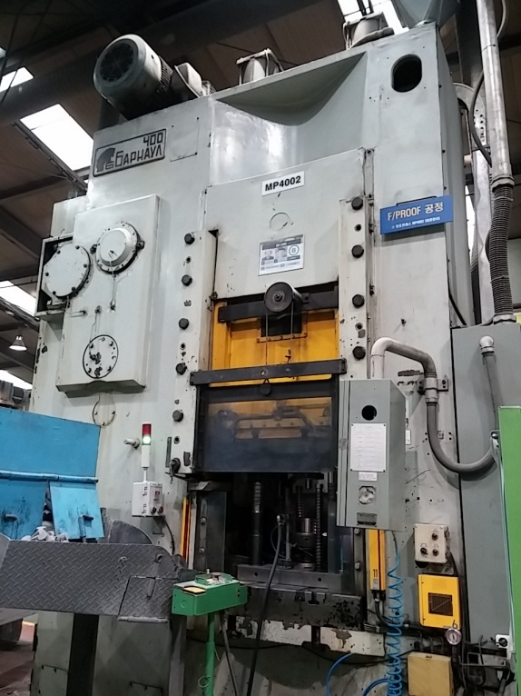 |  |  |  |  |  | 설 비 명 |  | MP400-02
 |  |  |  |  |  | 모 델 |  | KB-0036-2
 |  |  |  |  |  | 제 작 회 사 |  | BARNAUL
 |  |  |  |  |  | 제 작 년 월 |  | 1988
 |  |  |  |  |  | 형 식 |  | 기계식
 |  |  |  |  |  | 램스트로크거리(mm) |  | 240
 |  |  |  |  |  | 다 이 하 이 트(mm) |  | 590
 |  |  |  |  |  | 슬 라 이 드 조절(mm) |  | 16
 |  |  |  |  |  | 녹아웃 스트로크(mm) |  | 140
 |  |  |  |  |  | 전 력(kw) |  | 75
 |  |  |  |  |  | 설 치 일 자 |  | 2006
 |  |  |  |  |  | A / S 연 락 처 |  | 성진기계/010-5049-2603
참고 부품 LIST 및 규격
순번 | 필 요 개 소 |  |  |  | 부 품 명 |  | 규격 |  |  | 비고

 |  | - |  | (주)대림엠티아이 |  |  |  |  |  |  | DRB-401-04B(Rev.2)
 |  | 설비 이력 및 점검사항 (정기,특별,기타점검)
년 월 일 |  | 수 리 내 역
15.05.20 |  | 윤활유 탱크 청소 및 윤활유 신품 교환
15.05.25 |  | 램가이드, 슬라이드 스크류 고정 카바 볼트 품림으로 수리
15.06.01 |  | 슬라이드 모터 브레이크 수리, 램 기브 간극 조정
15.06.11 |  | 기브 간극 조정, 슬라이드 기어박스 오일 누유로 조치
15.06.16 |  | SPM 메타 교체
15.09.17 |  | 슬라이드 기어박스 윤활유 라인 수리
15.10.09 |  | 윤활라인 점검
15.10.13 |  | 브레이크 수리(스프링 교환), 윤활라인 파손 수리, 플라이휠 오일 비산 조치
16.02.14 |  | 양수버튼 스위치 케이블 고정부 수리
16.02.19 |  | 양수버튼 스위치 보완
16.02.22 |  | 스트리퍼 절단부 용접 수리
16.04.08 |  | 플라이 휠 샤프트 누유로 수리(성진기계)
 |  | 클러치.브레이크 정비(라이닝 및 패킹 교환)
 |  | 메인 구동 V벨트 교환(C-Z10)
16.07.25 |  | 전면 누유부 수리
16.8.16 |  | 브레이크 간극 조정
16.8.26 |  | 클러치 실린더 에어 누기로 정비 - 성진기계
 |  | 파워록 분해 안됨으로 산소 절단 제거
 |  | 패킹 교환, 라이닝 교환, 파워록 교환
 |  | 실린더 고정 볼트부 패킹 제거 가스켓 실 처리
17.04.04 |  | 설비 예방 점검 실시
2017-07-24 |  | 광안전 장치 작동 불량 점검 수리 - 반사판 교환 수리
2017-12-04 |  | 작업자용 히터 수리, 기계내부 작업등 수리
2018-01-11 |  | 에어 이젝터 작동 불량 수리 - 릴레이교환, 케이블 교환
2018-01-19 |  | 슬라이드 모터 작동 불량으로 리드선 단선, 브레이크 라이너 고정 볼트 절단 수리
2018-03-22 |  | 양수 버튼 스위치 박스 노후로 교환
2018-04-11 |  | 설비 예방 점검 실시
2018-04-27 |  | 이젝트 솔벨브 교체
2018-05-24 |  | 메인모터 및 VS 그리스 주유
2018-06-21 |  | 뒤편 오일 누유부 점검 수리
2018-06-22 |  | 뒤편 누유부 조치 및 슬라이드 엔코더 위상교정
 |  | - |  | (주)대림엠티아이 |  |  |  |  |  |  | DRB-401-04B(Rev.2)
 |  | 설비 이력 및 점검사항 (정기,특별,기타점검)
년 월 일 |  | 수 리 내 역
 |  | 슬라이드 모터 브레이크 고정볼트 파손으로 수리
2018-07-20 |  | 이동용 집진 닥트 바퀴 파손으로 교환 수리
 |  | 에어 포스 터짐으로 교환 수리
 |  | 광안전 장치 작동 불량점검 수리 - 교정 및 반사판 교환
2018-08-13 |  | 광안전 장치 투수광기 불량으로 교환
2019-01-21 |  | 에어 이젝터 솔밸브 작동 불량으로 교환
2019-03-21 |  | 제품 배출 슈트 파손으로 수리
2019-04-25 |  | 오일누유 점검
2019-04-26 |  | 설비예방점검 실시
2019-08-13 |  | 벨트 점검
2019-08-19 |  | 발란스 에어 압력 규격 변경 (0.4 ~ 0.6 -> 0.5 ~ 0.8)
2019-08-21 |  | 클러치 브레이크 간극 조정
20191106 |  | 슬라이드 모터 카바 및 전기 인입선 보완 작업
20191111 |  | 클러치 브레이크 정비 - 실린더 패킹 교환
 |  | - 메인 구동 V-벨트 마모로 교환(C-210 => 9개)
20200720 |  | 오일 튐으로 인한 누유 보완작업
20200722 |  | 오일 튀김부 보완 작업
20200810 |  | qdc 에어 레귤레이터 불량으로 교환 수리
20201130 |  | 슬라이드 위상 교정
20201203 |  | 운전 준비 작업 및 시운전

 |  | - |  | (주)대림엠티아이 |  |  |  |  |  |  | DRB-401-04B(Rev.2)
 |  | 설비 이력 및 점검사항 (정기,특별,기타점검)
년 월 일 |  | 수 리 내 역

 |  | - |  | (주)대림엠티아이 |  |  |  |  |  |  | DRB-401-04B(Rev.2)
 |  | 설비 이력 및 점검사항 (정기,특별,기타점검)
년 월 일 |  | 수 리 내 역

 |  | - |  | (주)대림엠티아이 |  |  |  |  |  |  | DRB-401-04B(Rev.2)

MP4003
 |  |  | 설 비 이 력 카 드 |  |  |  |  |  | Dynamic

 |  |  |  |  |  |  |  |  | Daerim

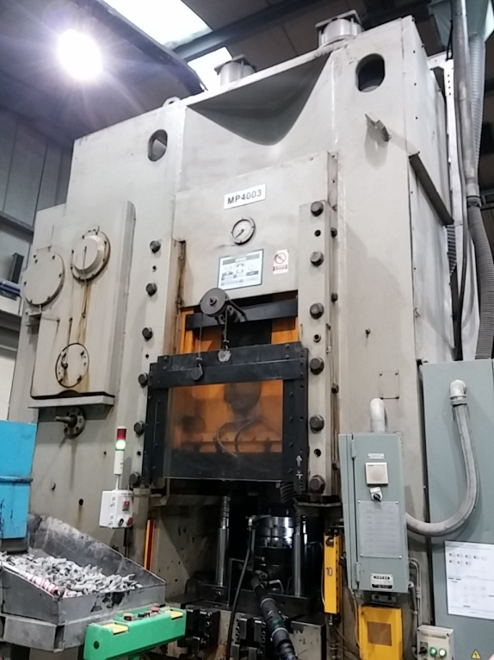 |  |  |  |  |  | 설 비 명 |  | MP400-03
 |  |  |  |  |  | 모 델 |  | KB-0036-3
 |  |  |  |  |  | 제 작 회 사 |  | BARNAUL
 |  |  |  |  |  | 제 작 년 월 |  | 1988
 |  |  |  |  |  | 형 식 |  | 기계식
 |  |  |  |  |  | 램스트로크거리(mm) |  | 240
 |  |  |  |  |  | 다 이 하 이 트(mm) |  | 590
 |  |  |  |  |  | 슬 라 이 드 조절(mm) |  | 16
 |  |  |  |  |  | 녹아웃 스트로크(mm) |  | 140
 |  |  |  |  |  | 전 력(kw) |  | 75
 |  |  |  |  |  | 설 치 일 자 |  | 2000
 |  |  |  |  |  | A / S 연 락 처 |  | 성진기계/010-5049-2603
참고 부품 LIST 및 규격
순번 | 필 요 개 소 |  |  |  | 부 품 명 |  | 규격 |  |  | 비고
1 | QDC 실린더 |  |  |  | 오링 |  | P-85, P-40

 |  | - |  | (주)대림엠티아이 |  |  |  |  |  |  | DRB-401-04B(Rev.2)
 |  | 설비 이력 및 점검사항 (정기,특별,기타점검)
년 월 일 |  | 수 리 내 역
15.01.21 |  | 윤활유 분배변 감시 센서 소손으로 교환
15.02.06 |  | 캠 포지셔너 표시 이상으로 재 셋팅
15.02.07 |  | 옆면 안전카바 설치
15.03.18 |  | 윤활유 파이프 불량으로 교환 수리
15.06.05 |  | 슬라이드 카플링 교환
15.06.30 |  | 슬라이드 기어박스 분해 점검
15.07.02 |  | 슬라이드 기어박스 수리 및 장착
15.07.10 |  | QDC 펌프 레귤레이터 에어 누출로 수리
15.07.11 |  | 폐쇠 회로 유압 호스 터짐으로 교체
15.08.12 |  | QDC 펌프 유압라인 누유로 교환
15.08.13 |  | 전면 기브 고정 볼트 풀림으로 간극 재 조정, 광안전장치 교환
15.08.25 |  | 슬라이드 위상 틀어짐으로 교정
15.10.26 |  | 슬라이드 위상 틀어짐으로 교정
15.12.14 |  | QDC 실린더 수리
16.02.15 |  | 슬라이드 기어박스 웜 하우징 고정부 용접 수리
16.03.03 |  | 누유부 수리
16.03.31 |  | 슬라이드 기어박스 샤프트 하우징 교환
16.06.06 |  | 슬라이드 엔코더 카프링 파손으로 교환
16.06.15 |  | 슬라이드 엔코더 카프링 재 교정
16.08.31 |  | 슬라이드 위상 교정
2016-10-20 |  | 안전판 가이드 로라 브라켓 휨으로 수정 조립
2016-11-04 |  | 클러치 브레이크 수리
 |  | - 실린더 패킹 교환, 클러치 라이닝 교환
 |  | - 실린더 간극 조정링 보완(선반가공 조립)
2017-04-06 |  | 설비 예방 점검 실시
2017-06-09 |  | 양수버튼 리미트 스위치 교환
2017-06-19 |  | QDC펌프 교체 및 광안전 장치 작동 불량으로 점검 수리
2017-06-28 |  | 안전판 브라켓트 파손으로 수리 및 와이어로프 교환
2017-09-22 |  | 광안전 장치 반사판 불량으로 교환 수리
2017-11-15 |  | QDC 라인 점검 누유로 호스 1개 교환
2017-12-01 |  | 브레이크 불량으로 점검 수리 - 브레이크 라이닝 하우징 고정대 파손으로 수리
 |  | - |  | (주)대림엠티아이 |  |  |  |  |  |  | DRB-401-04B(Rev.2)
 |  | 설비 이력 및 점검사항 (정기,특별,기타점검)
년 월 일 |  | 수 리 내 역
2018-01-11 |  | 브레이크 판 고정 바 절단으로 분해 수리
2018-04-20 |  | 설비 예방점검 실시
2018-08-16 |  | 뒤 집진 닥트 보완 제작
2018-08-30 |  | 폐쇄 유압 호스 터치부 보완
2018-09-28 |  | 양수버튼 스위치 작동 불량으로 수리(리미트 스위치 및 릴레이 교환)
2018-10-08 |  | 슬라이드 위상 틀어짐으로 교정
2019-01-22 |  | 슬라이드 엔코더 파손으로 교환, 후면 오일 누유로 수리
2019-04-26 |  | 설비 예방점검 실시
200624 |  | 메인모터 다이 핀 빠짐으로 조립 수리
20190704 |  | 윤활 펌프 작동 불량으로 수리
20190916 |  | 안전판 고정 브라켓트 휨으로 분해 수정 조립
20190923 |  | 슬라이드 위상 틀어짐으로 위상 교정
20191205 |  | 제품 배출 슈트 떨어짐으로 용접 수리
2020-01-02 |  | 클러치 브레이크 정비 - 실린더 패킹 교환(sky610, sky250)
20200320 |  | 에어 이젝터 솔밸브 불량으로 교환
20200420 |  | 에어 압력계 파손으로 1개 교환
20200428 |  | 에어 이젝터 작동 불량 솔밸브 교환 수리
20200518 |  | 윤활유 부족으로 윤활유 보충
20200819 |  | 클러치 간극 조정 볼트 빠짐으로 수리
20201105 |  | 클러치 작동 불량 점검 수리 - 릴레이 불량으로 교환

 |  | - |  | (주)대림엠티아이 |  |  |  |  |  |  | DRB-401-04B(Rev.2)
 |  | 설비 이력 및 점검사항 (정기,특별,기타점검)
년 월 일 |  | 수 리 내 역

 |  | - |  | (주)대림엠티아이 |  |  |  |  |  |  | DRB-401-04B(Rev.2)
 |  | 설비 이력 및 점검사항 (정기,특별,기타점검)
년 월 일 |  | 수 리 내 역

 |  | - |  | (주)대림엠티아이 |  |  |  |  |  |  | DRB-401-04B(Rev.2)

MP4004
 |  |  | 설 비 이 력 카 드 |  |  |  |  |  | Dynamic

 |  |  |  |  |  |  |  |  | Daerim

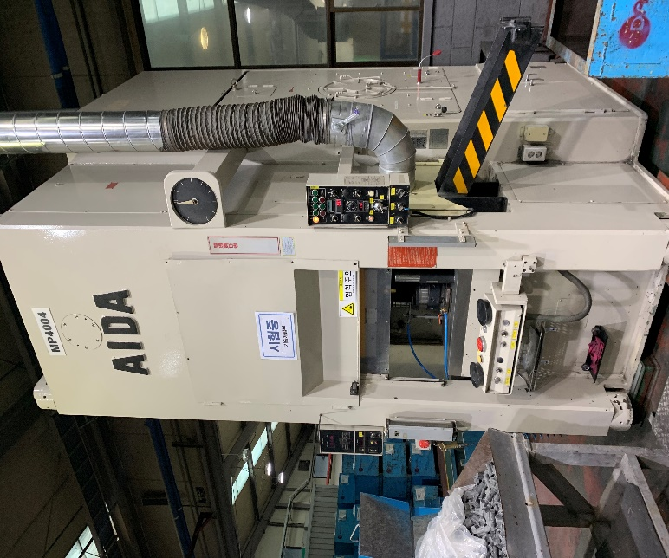 |  |  |  |  |  | 설 비 명 |  | MP400-04
 |  |  |  |  |  | 모 델 |  | K-400B
 |  |  |  |  |  | 제 작 회 사 |  | AIDA
 |  |  |  |  |  | 제 작 년 월 |  | 1988
 |  |  |  |  |  | 형 식 |  | 기계식
 |  |  |  |  |  | 램스트로크거리(mm) |  | 160
 |  |  |  |  |  | 다 이 하 이 트(mm) |  | 420
 |  |  |  |  |  | 슬 라 이 드 조절(mm) |  | 15
 |  |  |  |  |  | 녹아웃 스트로크(mm) |  | 80
 |  |  |  |  |  | 전 력(kw) |  | 30
 |  |  |  |  |  | 설 치 일 자 |  | 2019-03-02
 |  |  |  |  |  | A / S 연 락 처 |  | 성진기계/010-5049-2603
참고 부품 LIST 및 규격
순번 | 필 요 개 소 |  |  |  | 부 품 명 |  | 규격 |  |  | 비고

 |  | - |  | (주)대림엠티아이 |  |  |  |  |  |  | DRB-401-04B(Rev.2)
 |  | 설비 이력 및 점검사항 (정기,특별,기타점검)
년 월 일 |  | 수 리 내 역
2019.03.02 |  | 설치함, 에이치앤비에서 중고 구입함
2019.03.20 |  | 주전동기 인버터제어 개조함, 성은전기
2019.04.26 |  | 설비예방점검
2019-10-02 |  | 제동 저항 소손으로 교환
20191022 |  | 기브 오일 드레인 라인 막힘으로 분해 청소 조립
20191030 |  | 슬라이드 윤활유 드레인 불량으로 수리
20191030 |  | 윤활유 탱크 청소 및 윤활유 교환(기어유#100 -> #68)
20200207 |  | 안전판 와이어 절단으로 와이어 교환

 |  | - |  | (주)대림엠티아이 |  |  |  |  |  |  | DRB-401-04B(Rev.2)
 |  | 설비 이력 및 점검사항 (정기,특별,기타점검)
년 월 일 |  | 수 리 내 역

 |  | - |  | (주)대림엠티아이 |  |  |  |  |  |  | DRB-401-04B(Rev.2)
 |  | 설비 이력 및 점검사항 (정기,특별,기타점검)
년 월 일 |  | 수 리 내 역

 |  | - |  | (주)대림엠티아이 |  |  |  |  |  |  | DRB-401-04B(Rev.2)
 |  | 설비 이력 및 점검사항 (정기,특별,기타점검)
년 월 일 |  | 수 리 내 역

 |  | - |  | (주)대림엠티아이 |  |  |  |  |  |  | DRB-401-04B(Rev.2)

MP4005
 |  |  | 설 비 이 력 카 드 |  |  |  |  |  | Dynamic

 |  |  |  |  |  |  |  |  | Daerim

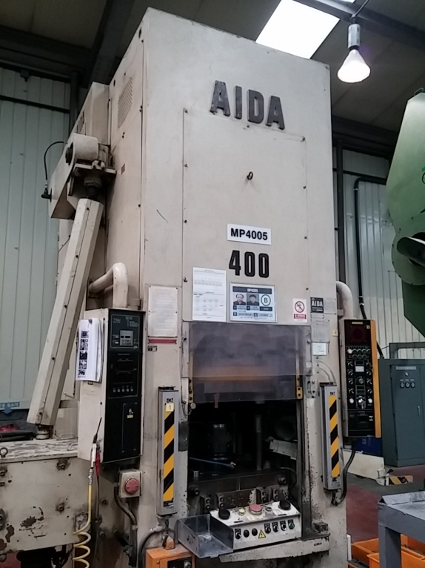 |  |  |  |  |  | 설 비 명 |  | MP400-05
 |  |  |  |  |  | 모 델 |  | K1-400
 |  |  |  |  |  | 제 작 회 사 |  | AIDA
 |  |  |  |  |  | 제 작 년 월 |  | 1997
 |  |  |  |  |  | 형 식 |  | 기계식
 |  |  |  |  |  | 램스트로크거리(mm) |  | 240
 |  |  |  |  |  | 다 이 하 이 트(mm) |  | 590
 |  |  |  |  |  | 슬 라 이 드 조절(mm) |  | 16
 |  |  |  |  |  | 녹아웃 스트로크(mm) |  | 140
 |  |  |  |  |  | 전 력(kw) |  | 75
 |  |  |  |  |  | 설 치 일 자 |  | 2011.11.8
 |  |  |  |  |  | A / S 연 락 처 |  | 성진기계/010-5049-2603
참고 부품 LIST 및 규격
순번 | 필 요 개 소 |  |  |  | 부 품 명 |  | 규격 |  |  | 비고

 |  | - |  | (주)대림엠티아이 |  |  |  |  |  |  | DRB-401-04B(Rev.2)
 |  | 설비 이력 및 점검사항 (정기,특별,기타점검)
년 월 일 |  | 수 리 내 역
11.11.08 |  | 설치(성진기계)
15.02.12 |  | 후면 낙하방지 카바 제작 및 설칠
15.03.23 |  | BKO 구동부 파손으로 수리 및 윤활유 라인 정비
15.04.15 |  | BKO 구동 로라 마모로 교환
15.06.23 |  | 안전판 와이어 절단으로 수리
15.11.17 |  | 바란스 실린더 주유 펌프 수리
15.12.01 |  | 파스칼 펌프 수리
16.01.20 |  | 클러치 해빙(동결로 작동 불량)
16.02.26 |  | 에어 이젝터 제작 및 설치
16.12.06 |  | 체인 텐션 브라켓트 설치 (자동 공급 장치)
16.12.23 |  | 고주파 가열장치 냉각수 부동액으로 교환
17.01.10 |  | 고주파 가열장치 석영관 파손으로 교환
17.01.10 |  | 집진기 모터 연소로 수리 조립
17.02.07 |  | 에어 부스터 교환
2017-05-09 |  | 설비 예방 점검 실시
2017-05-11 |  | 소재 공급장치 구동 체인 텐숀 브라켓트 파손으로 수리
2017-07-27 |  | 프레스 작동 불량 점겁 수리 - 기계내부 에어호스 터짐 교환
2017-10-02 |  | 트랜스퍼 핑거 쎈서 불량으로 교환
2017-10-11 |  | 트랜스퍼 쎈서선 절단으로 납땜 수리
2017-10-17 |  | 소재 공급부 작동 불량으로 점검 수리
2017-10-18 |  | 광안전 장치 작동 불량으로 수리
2017-10-25 |  | 트랜스퍼 쎈서선 단선으로 납땜 수리
2017-10-31 |  | 트랜스퍼 쎈서선 납땜부 단선으로 납땜 수리
2017-11-03 |  | 트랜스퍼 쎈서 케이블 단선으로 수리
2017-11-16 |  | 집진기 스위치 파손으로 수리 - 마그네트,EOCR,스위치 교환
2017-12-15 |  | 집진기 호스교체
2017-12-26 |  | 콘센트 보완 전선 교환
2018-03-12 |  | MP4005 클러치 유압유 쿨링펜 교체 수리
2018-06-20 |  | 작업등 교체
2018-09-13 |  | 수리
2018-09-14 |  | 소재 공급 장치 쎈서 불량으로 교환(PR12 - 8DN)
 |  | - |  | (주)대림엠티아이 |  |  |  |  |  |  | DRB-401-04B(Rev.2)
 |  | 설비 이력 및 점검사항 (정기,특별,기타점검)
년 월 일 |  | 수 리 내 역
2018-12-05 |  | 히터 냉각 장치 냉각수 보충(부동액 + 물)
2018-12-11 |  | 트랜스퍼 센서 케이블 불량으로 케이블 교환 수리
2018-12-21 |  | 전원 꺼짐 점검 - 트랜스 소손 교환
2019-01-04 |  | 트랜스퍼 센서 불량 교환(PR 08 - 1.5DN)
2019-01-11 |  | 미스트유 작동 불량으로 미스트기 및 오일 탱크 분해 청소
2019-01-16 |  | 트랜스퍼 케이블 단선으로 재결선
2019-02-07 |  | 트랜스퍼 센서 케이블 불량으로 교환 수리
2019-03-05 |  | 소재 공급 장치 에어 호스 에어 누출로 호스 교환
2019-03-07 |  | 트랜스퍼 센서선 불량 - 단선으로 납땜 수리
2019-03-08 |  | 트랜스퍼 센서선 단선으로 케이블 교환 수리
2019-05-20 |  | 고주파 냉각 장치 트랜스 교환 수리
2019-05-24 |  | 설비예방점검 실시
2019-05-24 |  | 고주파 열처리 냉각장치 이상 - 냉각장치트랜스 연소로 교환
20190716 |  | 소재 공급장치 구동부 오일라인 절단으로 수리
200725 |  | 오일 분사 장치 작동 불량 - 신품 교환
200801 |  | 트랜스퍼 체인 이탈로 재 설치
2019-08-05 |  | 소재 공급 장치 실린더 센서 불량으로 1개 교환
2019-08-22 |  | 소재 공급 에어 실린더 작동 불량으로 분해 수리
 |  | 트랜스퍼 센서 케이블 단선으로 납땜 수리
20191021 |  | 오일 흘림부 보완 작업
20191210 |  | 메인 모터 소음으로 수리 의뢰 - 동해 중전기
20191211 |  | 메인 모터 베어링 마모 및 베어링 자리 마모로 수리 - 동해 중전기
20200312 |  | 트랜스퍼 센서선 불량 교환 수리
20200317 |  | 트랜스퍼 커넥터 수리
20200526 |  | 소재 공급 장치 푸셔 실린더 불량으로 신품 교환(TGQM32-75-TPC)
20200603 |  | 고주파 냉각 장치 트랜스 연소로 분해 및 청소
20200608 |  | 고주파 냉각 장치 트랜스 소손으로 개조 수리
 |  | - 펌프 및 팬 구동 전원 별도 투입
20200611 |  | 고주파 냉각기 수리 - 전원 외부 투입
20200624 |  | 고주파 냉각 장치 냉각팬 모터 불량으로 신품 교환 수리
20200625 |  | 소재 공급 장치 센서 파손으로 교환 및 슈트 보완 수정
 |  | - |  | (주)대림엠티아이 |  |  |  |  |  |  | DRB-401-04B(Rev.2)
 |  | 설비 이력 및 점검사항 (정기,특별,기타점검)
년 월 일 |  | 수 리 내 역
20200702 |  | 기계 내부 작업등 불량으로 교체
20201106 |  | 오일 분사 장치 작동 불량으로 예비품 교환

 |  | - |  | (주)대림엠티아이 |  |  |  |  |  |  | DRB-401-04B(Rev.2)
 |  | 설비 이력 및 점검사항 (정기,특별,기타점검)
년 월 일 |  | 수 리 내 역

 |  | - |  | (주)대림엠티아이 |  |  |  |  |  |  | DRB-401-04B(Rev.2)

MP4006
 |  |  | 설 비 이 력 카 드 |  |  |  |  |  | Dynamic

 |  |  |  |  |  |  |  |  | Daerim

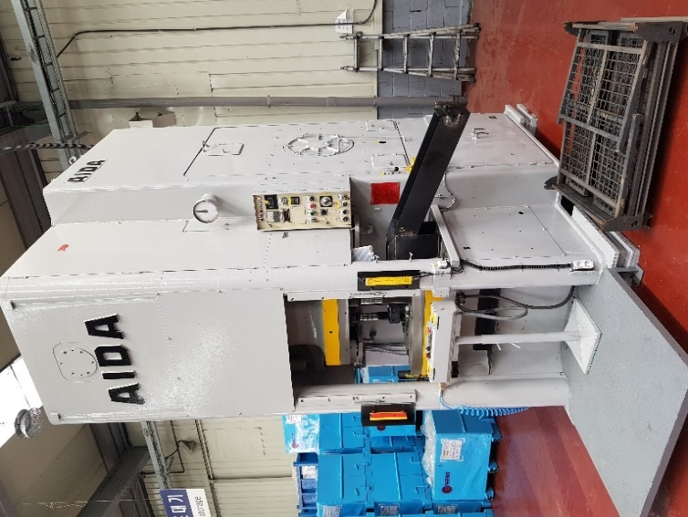 |  |  |  |  |  | 설 비 명 |  | MP400-06
 |  |  |  |  |  | 모 델 |  | K-40
 |  |  |  |  |  | 제 작 회 사 |  | AIDA
 |  |  |  |  |  | 제 작 년 월 |  | 1982. 1.
 |  |  |  |  |  | 형 식 |  | 기계식
 |  |  |  |  |  | 램스트로크거리(mm) |  | 140
 |  |  |  |  |  | 다 이 하 이 트(mm) |  | 420
 |  |  |  |  |  | 슬 라 이 드 조절(mm) |  | 15
 |  |  |  |  |  | 녹아웃 스트로크(mm) |  | 70
 |  |  |  |  |  | 전 력(kw) |  | 30
 |  |  |  |  |  | 설 치 일 자 |  | 2020. 3. 21
 |  |  |  |  |  | A / S 연 락 처
참고 부품 LIST 및 규격
순번 | 필 요 개 소 |  |  |  | 부 품 명 |  | 규격 |  |  | 비고

 |  | - |  | (주)대림엠티아이 |  |  |  |  |  |  | DRB-401-04B(Rev.2)
 |  | 설비 이력 및 점검사항 (정기,특별,기타점검)
년 월 일 |  | 수 리 내 역
20200321 |  | 설치 작업(에이치앤비)
20200410 |  | 보완 작업 - 오일 드레인부, 오버로드부
20200414 |  | 오일 교환 및 보완 작업(윤활유 - 기어유 #100, 냉각유 - 밋숀오일)
20200417 |  | 오버로드 설치,카바 조립
20200421 |  | 카바 pc판 절단 조립
20200427 |  | 메인 구동 v - 벨트 마모로 교환(c - 195 => 5개)
 |  | vs 볼륨 작동 미흡으로 볼륨 교환(RA 30Y 25S b501)
20200507 |  | 보완 작업 - 공구 다이, 윤활유 점검창 설치
20200525 |  | 보완 작업 - 전선, 에어선, 카바
20200706 |  | 전등 스위치 파손으로 교환
20201008 |  | 슬라이드 점검 - 작동 ocr 교환

 |  | - |  | (주)대림엠티아이 |  |  |  |  |  |  | DRB-401-04B(Rev.2)
 |  | 설비 이력 및 점검사항 (정기,특별,기타점검)
년 월 일 |  | 수 리 내 역

 |  | - |  | (주)대림엠티아이 |  |  |  |  |  |  | DRB-401-04B(Rev.2)
 |  | 설비 이력 및 점검사항 (정기,특별,기타점검)
년 월 일 |  | 수 리 내 역

 |  | - |  | (주)대림엠티아이 |  |  |  |  |  |  | DRB-401-04B(Rev.2)
 |  | 설비 이력 및 점검사항 (정기,특별,기타점검)
년 월 일 |  | 수 리 내 역

 |  | - |  | (주)대림엠티아이 |  |  |  |  |  |  | DRB-401-04B(Rev.2)

MP600
 |  |  | 설 비 이 력 카 드 |  |  |  |  |  | Dynamic

 |  |  |  |  |  |  |  |  | Daerim

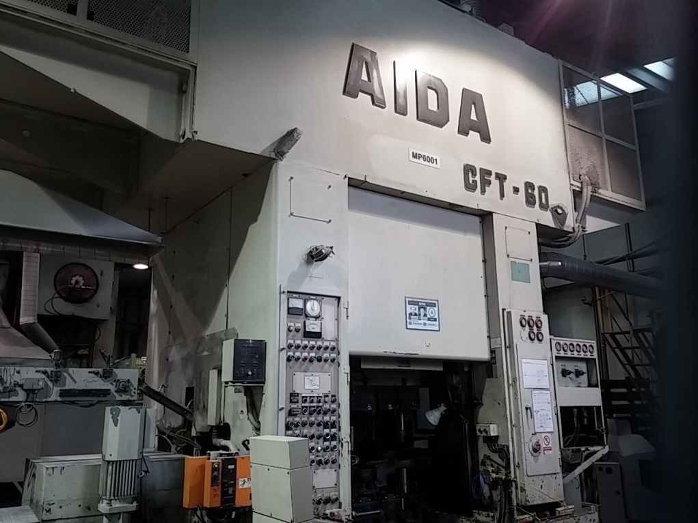 |  |  |  |  |  | 설 비 명 |  | MP600-01
 |  |  |  |  |  | 모 델 |  | CFT-60
 |  |  |  |  |  | 제 작 회 사 |  | AIDA
 |  |  |  |  |  | 제 작 년 월 |  | 1981
 |  |  |  |  |  | 형 식 |  | 기계식
 |  |  |  |  |  | 램스트로크거리(mm) |  | 250
 |  |  |  |  |  | 다 이 하 이 트(mm) |  | 600
 |  |  |  |  |  | 슬 라 이 드 조절(mm) |  | 30
 |  |  |  |  |  | 녹아웃 스트로크(mm) |  | 110
 |  |  |  |  |  | 전 력(kw) |  | 80
 |  |  |  |  |  | 설 치 일 자 |  | 2005
 |  |  |  |  |  | A / S 연 락 처 |  | 성진기계/010-5049-2603
참고 부품 LIST 및 규격
순번 | 필 요 개 소 |  |  |  | 부 품 명 |  | 규격 |  |  | 비고
1 | 플라이휠, 메인모터 |  |  |  | V벨트 |  | C-195, 5개

 |  | - |  | (주)대림엠티아이 |  |  |  |  |  |  | DRB-401-04B(Rev.2)
 |  | 설비 이력 및 점검사항 (정기,특별,기타점검)
년 월 일 |  | 수 리 내 역
15.01.07 |  | 트랜스퍼 리프트 담당 서보모터 온도 센서 선 쇼트 조치(커버에 눌려 쇼트남)
15.03.25 |  | 트랜스퍼 이송 샤프트 절단으로 제작 및 교체
15.04.23 |  | 트랜스퍼 리프트용 인버터 작동 불량(냉각팬 교환)
15.05.12 |  | 유압유 보충
15.06.02 |  | 그리스 펌프 점검
15.07.20 |  | 지하바닥 오일 청소 및 플라이 휠 아래 오일 청소, 오일 보충
15.10.08 |  | 클러치 솔 밸브 수리(인터록 신호)
15.10.12 |  | 클러치 솔 밸브 노후
15.10.19 |  | 클러치 솔 밸브 MP650 사용품 이전 설치
15.11.30 |  | 지하 에어 호스 터짐 수리, 바닥 오일 청소
16.01.14 |  | 공장 메인 판넬 연소로 전원 차단, 트랜스퍼 위상 교정
16.02.10 |  | 트랜스퍼 피더 스크류 커버 제거, 위상교정, 클램프 좌측 엔코더 교체
16.03.11 |  | 브레이크 솔벨브 교환 및 주변 점검
16.06.04 |  | 오일 탱크 오일 보충
16.08.22 |  | 트랜스퍼 클램프 우 인버터 작동불량(냉각팬 교환)
16.10.04 |  | 제품 배출 콘베어 벨트 용접 수리, 제품 배출 슈트 수리
16.10.18 |  | 배출 콘베어 용접 수리
16.11.02 |  | 클러치 작동 솔밸브 불량으로 교환 수리
16.12.07 |  | 클러치 작동 불량으로 정비
 |  | - 실린더 패킹 교환(RY 870 * 900 * 18,오링 G 890)
 |  | - 패킹 (100 * 90 * 6) ,오링( G 55 G 95 )
16.12.22 |  | 트랜스퍼 클램프 좌 인버터 작동불량(냉각팬 교환)
17.03.20 |  | CR, LR 위치값 설정 후 수리
17.04.05 |  | 트랜스퍼 LR 수리
 |  | - 상승 하강용 축 분해 베어링 교환 및 간격링 가공 조립
 |  | (6205, 7205, 32 *45 * 8)
17.05.12 |  | 설비 예방 점검 실시
2017-07-20 |  | 안전 1행정 작동 불량 점검후 마그네트 스위치 교체
2017-08-18 |  | 오일러 불량으로 교환
2017-08-22 |  | 안전판 스프링 바란스 교체수리 , 전등, 콤베어 스위치 박스 교체 수리
2017-09-26 |  | 프레스 작동 불량으로 점검 수리(피더 엔코더 건전지 교환 및 재 교정)
 |  | - |  | (주)대림엠티아이 |  |  |  |  |  |  | DRB-401-04B(Rev.2)
 |  | 설비 이력 및 점검사항 (정기,특별,기타점검)
년 월 일 |  | 수 리 내 역
2017-10-16 |  | 트랜스퍼 업 다운 브레이크 파손으로 분해 제거 각 구동부 그리스 주유
2017-11-08 |  | 트랜스퍼 파손으로 수리
2017-11-09 |  | 그리스 펌프 작동 불량으로 분해 수리
2017-11-10 |  | 트랜스퍼 파손으로 수리 - LM베어링 파손으로 교체
2017-11-17 |  | 트랜스퍼 작동 불량 점검 구동 모터 베어링 마모로 교환(6206 - 2개)
2017-11-28 |  | 트랜스퍼 수리
2018-01-22 |  | 에어라인 유니온 패킹 교환
2018-01-24 |  | 스탭 피더 보완 수리
2018-01-26 |  | 메인 모터 회전 불량으로 점검 수리
2018-02-02 |  | 정전으로 트랜스퍼 에러 발생 수리
2018-02-08 |  | 윤활유 구동 프로그램 점검 수정
2018-02-23 |  | 트랜스퍼 업다운 구동용 모터 베어링 마모로 베어링 교환(6206 2개)
2018-03-13 |  | 클램프 (우) 인버터 냉각팬 작동 불량으로 냉각팬 교환 수리
2018-03-22 |  | 트랜스퍼 수리
2018-04-04 |  | 작동 불량으로 점검 수리 - BKO 작동 불량(솔 밸브 교환 수리)
2018-04-05 |  | 작동 불량으로 점검 수리 - 클러치 간극 교정
2018-04-16 |  | 인버터 수리입고분 테스트 작업
2018-05-15 |  | 에어라인 패킹 교환
2018-05-18 |  | BKO 작동 불량으로 점검 수리
2018-05-23 |  | 오일 펌프 작동 불량 수리
 |  | - 리테나(15*35*7 2개) ,베어링(6304,6203) ,카프링 교환
2018-07-05 |  | 트랜스퍼 작동 불량으로 점검 수리 - 프레스 엔코더 회전 불량 수리
2018-07-19 |  | 트랜스퍼 작동 불량 점검 수리 - 클램프 L 측 범위 벗어남
2018-07-24 |  | 그리스 펌프 작동 불량으로 수리 - 첵크 불량
 |  | 흡입 필터 분해 청소 조립(2개)
 |  | 윤활 펌프 누유부 수리
2018-08-20 |  | 트랜스퍼 엔코더 교정 및 재 셋팅 작업
2018-08-21 |  | 트랜스퍼 셋팅 운전
2018-08-23 |  | 트랜스퍼 구동부 그리스 호스 터짐으로 교환(4개)
2018-09-12 |  | 수리
2018-09-13 |  | 트랜스퍼 작동 불량 점검 수리 - 피더 스크류 카바 걸림으로 조치
 |  | - |  | (주)대림엠티아이 |  |  |  |  |  |  | DRB-401-04B(Rev.2)
 |  | 설비 이력 및 점검사항 (정기,특별,기타점검)
년 월 일 |  | 수 리 내 역
2018-09-18 |  | 배터리 전원 설치 및 연결(충전기)
2018-09-19 |  | 플라위휠 아래 오일 누유로 청소
2018-09-27 |  | 급유 사이클 체크 램프 점등으로 점검 수리 - 윤활 펌프 불량으로 임시 조치 펌프 교환
2018-10-01 |  | 윤활유 작동 불량 수리 - 정량 분배변 분해 청소 조립
2018-10-08 |  | 윤활유 펌프 교환
2018-10-09 |  | 윤활 펌프 보완 교정
2018-11-22 |  | 메인모터 작동 불량 점검 수리 - 슬라이드 상한 하한 리미트 전선
 |  | 단선으로 케이블 교환 수리
 |  | 트랜스퍼 작동 불량 - 피더 스프링 카바 걸림 및 리프트 에라 교정
2018-11-23 |  | BKO 상한 리미트 스위치 교체, 운전 OK 점등 안됨으로 수리 -> 전자접촉기 불량으로 교환
2018-11-26 |  | 메인 모터 볼륨 작동 불량 및 운전 OK 점등 안됨으로 점검 수리
 |  | 전자 접촉기 접점 불량으로 접점 이동 수리
2018-11-28 |  | 작동 불량 수리
2018-11-29 |  | 작동 불량 점검 수리 - 마그네트 1개 불량으로 교환
2018-12-07 |  | 메인 모터 구동 델타 마그네트 불량으로 교환
2018-12-10 |  | 유압 펌프 냉각쿨러 수리
2018-12-11 |  | 유압유 냉각쿨러 파손으로 수리 - 오일청소
 |  | 냉각 쿨러 철거 및 유압 펌프 카프링 마모로 분해 수리
2018-12-12 |  | 유압유 냉각 쿨러 신품 교환, 유압유 교환, 펌프 카프링 신품 교환
2018-12-14 |  | 트랜스퍼 작동 불량 - 스프링 카바 걸림으로 제거
2019-01-21 |  | 메인 모터 구동용 전자 접촉기 노후로 교환 수리
2019-01-23 |  | 모터 구동용 마그네트 교환 수리
 |  | 메인 모터 구동용 전자 접촉기 보완 수리
2019-01-25 |  | 유압유 누유로 청소 및 유압유 보충, 라인 배관 재 조립
2019-02-08 |  | 1차 금형 고정 볼트 구멍 마모로 헬리코일 작업 수리
2019-02-13 |  | BKO 작동 미흡으로 상한 하한 리미트 스위치 교환
2019-02-14 |  | 작동 불량으로 점검 수리 - 엔코더 카프링 파손으로 교환
2019-03-22 |  | 운전 OK 램프 점등 안됨으로 점검 수리
20190524 |  | 설비 예방 점검
2019-08-08 |  | 소재 공급장치 수리
2019-08-09 |  | 스텝 피더 불량으로 수리 - 1단 판 마모로 교환 수리
 |  | - |  | (주)대림엠티아이 |  |  |  |  |  |  | DRB-401-04B(Rev.2)
 |  | 설비 이력 및 점검사항 (정기,특별,기타점검)
년 월 일 |  | 수 리 내 역
2019-08-12 |  | 콘센트 파손으로 교환, 트랜스퍼 점검창 파손으로 제작 설치
2019-08-16 |  | 소재 투입감지센서 교체
2019-08-27 |  | 전등 교체
20191104 |  | 트랜스퍼 리프트 구동 서보 모터 축 절단으로 용접 선반 가공 조립
20191118 |  | 트랜스퍼 작동 불량으로 점검 수리
 |  | - LR 측 엔코더 밧데리 불량으로 교환(3.7볼트)
 |  | - LR,CR,CL 위상 틀어짐으로 교정
20191119 |  | 유압유 쿨러 파손으로 분해 및 지하실 오일 청소
20191126 |  | 트랜스퍼 센서 단선으로 납땜 수리
20191213 |  | 유압 쿨러 파손으로 지하실 오일 청소 및 오일 보충
20191219 |  | 유압유 쿨러 개조 수리
20191223 |  | 트랜스퍼 센서선 단선으로 납땜 수리
2020-01-30 |  | 메인 모터 vs 작동 불량으로 점검 조치
20200224 |  | 트랜스퍼 작동 불량 점검 수리 - 우측 클램프 서보 이상
20200226 |  | 유압 호스 터짐으로 호스 교환 및 오일 보충
20200302 |  | 트랜스퍼 서버 엔코더 위상 틀어짐 수리, 서보 밧데리 교환, 센서 1개 교환
20200330 |  | 트랜스퍼 작동 불량으로 수리 - 리프트 좌우 위상 틀어짐
20200407 |  | 오일 압력 부족으로 점검 수리
 |  | 오일 펌프 흡입 필터 분해 청소 및 오일 보충
20200508 |  | 소재 투입부 센서 불량으로 교환 및 센서 브라켓트 제작 설치
20200513 |  | LL측 서보 밧데리 불량으로 밧데리 교환, 트랜스퍼 위상 교정
20200518 |  | 트랜스퍼 작동 불량 점검 수리 - 파워 서플라이 불량 교환, 트랜스퍼 위상 틀어짐 교정
20200820 |  | 옆 에어 호스 터짐으로 교체 수리
20200827 |  | 트랜스퍼 작동 불량 점검 수리 - 전자 접촉기 2개 교환
20201203 |  | 소재 투입용 에어 실린더 노후로 교환(CDG1UA32 - KRT07KO - 100Z)

 |  | - |  | (주)대림엠티아이 |  |  |  |  |  |  | DRB-401-04B(Rev.2)
 |  | 설비 이력 및 점검사항 (정기,특별,기타점검)
년 월 일 |  | 수 리 내 역

 |  | - |  | (주)대림엠티아이 |  |  |  |  |  |  | DRB-401-04B(Rev.2)

MP6301
 |  |  | 설 비 이 력 카 드 |  |  |  |  |  | Dynamic

 |  |  |  |  |  |  |  |  | Daerim

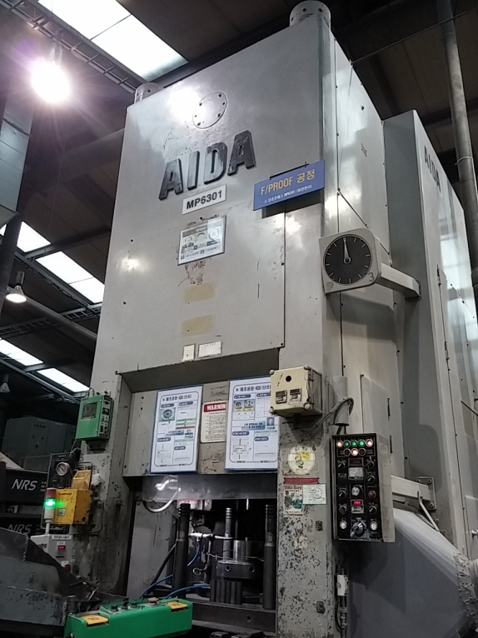 |  |  |  |  |  | 설 비 명 |  | MP630-01
 |  |  |  |  |  | 모 델 |  | K-630
 |  |  |  |  |  | 제 작 회 사 |  | AIDA
 |  |  |  |  |  | 제 작 년 월 |  | 1992
 |  |  |  |  |  | 형 식 |  | 기계식
 |  |  |  |  |  | 램스트로크거리(mm) |  | 220
 |  |  |  |  |  | 다 이 하 이 트(mm) |  | 550
 |  |  |  |  |  | 슬 라 이 드 조절(mm) |  | 15
 |  |  |  |  |  | 녹아웃 스트로크(mm) |  | 110
 |  |  |  |  |  | 전 력(kw) |  | 45
 |  |  |  |  |  | 설 치 일 자 |  | 1992
 |  |  |  |  |  | A / S 연 락 처 |  | 성진기계/010-5049-2603
참고 부품 LIST 및 규격
순번 | 필 요 개 소 |  |  |  | 부 품 명 |  | 규격 |  |  | 비고
1 | 메인모터 |  |  |  | 메인모터 |  | 45kw×4 , VS
2 | 슬라이드 |  |  |  | 슬라이드 조절용 모터 |  | 1.5kw×4
3 | 윤활 |  |  |  | 윤활펌프용 모터 |  | 0.2kw×4
4 | 쿨링펌프 |  |  |  | 쿨링펌프용 모터 |  | 0.2kw×4

 |  | - |  | (주)대림엠티아이 |  |  |  |  |  |  | DRB-401-04B(Rev.2)
 |  | 설비 이력 및 점검사항 (정기,특별,기타점검)
년 월 일 |  | 수 리 내 역
15.05.25 |  | QDC 클램프 실린더 누유로 분해 수리(상 플레이트 고정용)
15.06.12 |  | 이젝터 콘트롤 박스 교환, 메인 판넬 내부 전자접촉기 불량으로 1개 교환
15.07.01 |  | 슬라이드 스위치 교환, NO2 인터록 램프 점등 안되어 점검 조치
15.07.16 |  | QDC 실린더 수리(2개)
15.09.17 |  | 윤활유 드레인 라인 청소
15.10.07 |  | NO2 인터록 램프 점등 안되어 점검 조치
16.03.02 |  | 콘트롤 판넬 시그날 램프 교체
16.03.15 |  | 광안전센서 판넬 릴레이 교체
2016-08-08 |  | 양수버튼 스위치 리미트 고정 브라켓트 절단됨 용접 수리
2017-05-19 |  | 설비 예방 점검 실시
2017-08-24 |  | 에어호수 누수로 교체 수리
2017-10-02 |  | 슬라이드 모터 브레이크 불량으로 수리 - 라이너 고정 볼트 절단으로 가공 교환
2017-10-30 |  | 광안전 장치 작동 불량 - 투수광기 교환 수리
2017-12-28 |  | NO.2 인터록 불량 점검 수리 - 전선 교환
2018-01-18 |  | SPM카바 제작 설치
2018-01-23 |  | QDC 실린더 누유로 수리(2개) - 오링 교환( P85, P40)
2018-01-23 |  | 광안전 장치 작동 불량으로 점검 수리 - 반사판 교환, 투광기 위치 교정
2018-01-25 |  | 윤활 로타리 조인트 파손으로 수리
2018-04-18 |  | 녹아웃 리미트 위치조정및 릴레이교체
2018-04-20 |  | 슬라이드 상하 셀러터 누름버튼 스위치 교체
2018-05-04 |  | 공정박스 용접부 수리
2018-05-17 |  | 에어호스 터짐으로 교환 수리
2018-06-08 |  | 에어 이젝터 솔 밸브 교환
2018-10-01 |  | 광안전 장치 작동 불량 - 반사판 교환
2018-11-02 |  | 메인 모터 소음 및 불량으로 수리 의뢰 - 진영 충전기
 |  | 메인 모터 조립
2018-11-06 |  | 메인 모터 수리 조립 - 진영 충전기
2018-11-27 |  | QDC 클램프 유압 호스 누유로 호스 교환
2018-12-06 |  | 작업자 발판 제작
2018-12-10 |  | 작업자 발판 제작
2019-01-29 |  | 윤활유 작동 불량으로 점검 수리
 |  | - |  | (주)대림엠티아이 |  |  |  |  |  |  | DRB-401-04B(Rev.2)
 |  | 설비 이력 및 점검사항 (정기,특별,기타점검)
년 월 일 |  | 수 리 내 역
2019-03-12 |  | 오버로드 불량 점검 수리 - 전선 단선으로 납땜 수리
2019-05-24 |  | 설비 예방 점검 실시
2019-08-16 |  | 오버로드 스위치 교체
2019-08-22 |  | 에어 호스 터짐으로 수리
2019-08-28 |  | 콘센트, 코드 파손으로 교체
20191206 |  | 오버로드 스위치 작동 불량 점검 수리
20191223 |  | 기브면 윤활유 드레인 라인 막힘으로 분해 청소 수리
2020-01-15 |  | 금형 다이 가이드 부시 빠짐으로 수리
20200219 |  | 소재 투입부 센서 추가 설치
20200221 |  | 소재 투입 센서 위치 이동 설치
20200227 |  | 파츠 피더 철거
20200228 |  | 카운터 작동 불량으로 교환 수리
20200330 |  | 리셋 버튼 불량으로 교환
20200417 |  | 양수버튼 스위치 작동 불량으로 점검 수리 - 리미트 스위치 교환
20200610 |  | 에어 호스 터짐으로 에어 호스 교환 수리
20200610 |  | BKO 구동부 분해 점검 청소
20200611 |  | 클러치 패킹 교환(ry475 475*445*18)
20200709 |  | BKO 작동부 에어 실린더 작동 불량으로 분해 개조 수리
 |  | - 패킹 150*135*9 2개 사용 - 패킹 자리 선반 가공 조립
20200717 |  | 에어 호스 터짐으로 교환
20200901 |  | QDC 에어 호스 터짐으로 교환 수리
20200914 |  | 소재 공급 장치 콘베어 벨트 구동 불량으로 점검 수리 - 컨트롤러 교환
20200917 |  | 자동공급장치용 컨베어 교체
20200928 |  | 그리스 펌프 불량으로 교환
20201007 |  | 소재 공급 장치 에어 실린더 불량으로 교환 - SMC(MGPM20-20)
20201217 |  | 메인모터 구동용 전자접촉기 불량으로 교환 수리

 |  | - |  | (주)대림엠티아이 |  |  |  |  |  |  | DRB-401-04B(Rev.2)
 |  | 설비 이력 및 점검사항 (정기,특별,기타점검)
년 월 일 |  | 수 리 내 역

 |  | - |  | (주)대림엠티아이 |  |  |  |  |  |  | DRB-401-04B(Rev.2)
 |  | 설비 이력 및 점검사항 (정기,특별,기타점검)
년 월 일 |  | 수 리 내 역

 |  | - |  | (주)대림엠티아이 |  |  |  |  |  |  | DRB-401-04B(Rev.2)

MP6302
 |  |  | 설 비 이 력 카 드 |  |  |  |  |  | Dynamic

 |  |  |  |  |  |  |  |  | Daerim

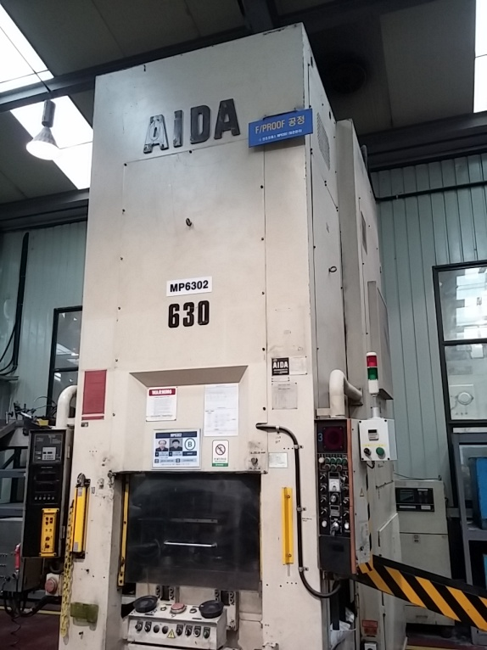 |  |  |  |  |  | 설 비 명 |  | MP630-02
 |  |  |  |  |  | 모 델 |  | K-630
 |  |  |  |  |  | 제 작 회 사 |  | AIDA
 |  |  |  |  |  | 제 작 년 월 |  | 1997
 |  |  |  |  |  | 형 식 |  | 기계식
 |  |  |  |  |  | 램스트로크거리(mm) |  | 220
 |  |  |  |  |  | 다 이 하 이 트(mm) |  | 550
 |  |  |  |  |  | 슬 라 이 드 조절(mm) |  | 15
 |  |  |  |  |  | 녹아웃 스트로크(mm) |  | 110
 |  |  |  |  |  | 전 력(kw) |  | 45
 |  |  |  |  |  | 설 치 일 자 |  | 2011.11.8
 |  |  |  |  |  | A / S 연 락 처 |  | 성진기계/010-5049-2603
참고 부품 LIST 및 규격
순번 | 필 요 개 소 |  |  |  | 부 품 명 |  | 규격 |  |  | 비고

 |  | - |  | (주)대림엠티아이 |  |  |  |  |  |  | DRB-401-04B(Rev.2)
 |  | 설비 이력 및 점검사항 (정기,특별,기타점검)
년 월 일 |  | 수 리 내 역
15.01.12 |  | 부스터 에어 누출 수리
15.03.05 |  | 자동 공급장치 릴레이 교환
15.04.01 |  | 피딩바 구리스 펌프 파손으로 교체
15.04.09 |  | 바란스 실린더용 부스터 교환
15.04.13 |  | 트랜스퍼 에어호스 터짐으로 교환
15.05.26 |  | 오바로드 펌프 오일 보충
15.07.13 |  | 소재 공급장치 구동 체인 텐션 조정
15.11.17 |  | 그리스 펌프 분해 수리
15.11.23 |  | 소재 공급장치 구동 체인 텐션 조정, 푸셔 실린더 PLC 접점 변경
15.11.26 |  | 파스칼 펌프 수리, 소재 공급장치 푸셔 실린더 수리
15.12.22 |  | 파스칼 펌프 수리
16.06.03 |  | 윤활흡입 필터,라인 필터 분해 청소 조립
2017-01-03 |  | 파스칼 펌프 작동 불량으로 예비품 교환
2017-02-27 |  | 소재 공급 장치 푸셔 실린더 마모로 교환
2017-06-02 |  | 설비 예방 점검 실시
2017-07-27 |  | 에어호스 에어 누출로 수리
2017-08-07 |  | 에어호스 에어 누출로 수리
2017-08-10 |  | 뒤편 기계내부 에어호수 터짐으로 수리
2017-08-18 |  | 에어호스 에어 누출로 수리
2017-08-24 |  | 에어호스 에어 누출로 수리
2017-08-28 |  | 메인 모터 소음으로 수리의뢰 (동해중전기)
2017-08-31 |  | 메인 모터 수리완료 모터 조립 (동해 중전기)
2017-09-08 |  | 윤활유 압력 저하로 라인 필터 흡입 필터 분해 청소 수리
2017-12-06 |  | 오일 누유부 수리 - QDC 호스 1개 교환,금형 핀 절단으로 1개 가공
2017-12-07 |  | 소재 공급장치 하 실린더 작동 불량 수리 - 패킹부보완 , 전열용 콘센트 차단기 설치 및 보완
2017-12-22 |  | BKO 에어 실린더 작동 불량 수리 - 실린더,로드 패킹 교환
2018-02-01 |  | 소재 공급장치 정,역 스위치 교환
2018-02-21 |  | 스탭 피더 콘베어 작동 불량으로 분해 수리
2018-03-09 |  | MP6302 에어 호스 터짐으로 교환 수리
2018-03-30 |  | MP6302 스탭피더 콘베어 벨트 작동 불량으로 점검 수리
2018-04-13 |  | 그리스 펌프 작동 불량으로 분해 수리
 |  | - |  | (주)대림엠티아이 |  |  |  |  |  |  | DRB-401-04B(Rev.2)
 |  | 설비 이력 및 점검사항 (정기,특별,기타점검)
년 월 일 |  | 수 리 내 역
2018-05-07 |  | 에어라인 에어 누출로 점검 수리
2018-05-29 |  | 윤활유 작동 불량으로 흡입 필터 라인 필터 분해 청소 수리
2018-06-15 |  | 윤활유 압련 스위치 수리
 |  | - 제품 배출 슈트 구멍남으로 수리
2018-06-15 |  | 윤활유 압련 스위치 수리
 |  | - 제품 배출 슈트 구멍남으로 수리
2018-06-27 |  | 에어 호스 터짐으로 수리
2018-07-10 |  | 소재 공급 장치 작동 불량으로 점검 수리 - 릴레이 교환
2018-07-12 |  | 소재 공급 장치 콘베어 정역 회전 불량 수리 - 릴레이 교환
2018-07-19 |  | 양수버튼 작동 불량 (NO1 인터록 - 클러치 브레이크 솔밸브 내부 리미트 스위치)
2018-07-20 |  | NO1 인터록 걸림 트랜스퍼 과부하 해제
 |  | 클러치 솔밸브 작동 미흡으로 교환 수리 - 수리품
2018-07-25 |  | 클러치 솔밸브 점검 수리
2018-07-26 |  | 클러치 솔밸브 작동 불량으로 교환 수리 - 수리품
2018-08-10 |  | 에어 호스 터짐으로 수리
2018-08-23 |  | 에어 호스 터짐으로 수리
2018-08-29 |  | 트랜스퍼 구동축 카바 고정 볼트 절단으로 수리
2018-08-31 |  | 오버로드 펌프 오일 보충
 |  | 트랜스퍼 클램프 작동 불량 - 에어 솔밸브 불량으로 교환
2018-09-13 |  | 오버로드 해제 안됨으로 수리 - 압력 불량 조치
 |  | 슬라이드 오버로드 오일 탱크 유면계 파손으로 교환 및 오일 보충
2018-09-21 |  | 금형 다이 고정 실린더 누유로 분해 수리
2018-11-05 |  | 파스칼 펌프 작동 불량으로 점검 수리 - 필터부 분해 청소
2018-11-19 |  | 트랜스퍼 볼트 구멍 마모로 헬리코일 작업
2018-11-30 |  | 스탭 피더 발판 보완
2018-12-11 |  | 소재 공급 장치 작동 불량 점검 수리 - 타이머 교환
2018-12-13 |  | 금형 파손으로 다이 분해 및 금형 분해
2018-12-14 |  | 상부 금형 다이 클램프 실린더 누유로 분해 오링 교환 수리
2018-12-14 |  | 소재 공급 장치 에어 실린더 작동 불량 - 릴레이 교환 수리
2018-12-17 |  | 에어 호스 터짐으로 교환 수리
2019-01-10 |  | 소재 공급 장치 보완
 |  | - |  | (주)대림엠티아이 |  |  |  |  |  |  | DRB-401-04B(Rev.2)
 |  | 설비 이력 및 점검사항 (정기,특별,기타점검)
년 월 일 |  | 수 리 내 역
2019-01-22 |  | 소재 공급기 소재 걸림으로 보완 수리
2019-02-15 |  | 트랜스퍼 구동 체인 텐숀 장치 이탈로 수리
2019-03-18 |  | 스탭 피더 보완
2019-03-18 |  | 제품 배출 슈트 난간 환봉 설치 작업
2019-03-26 |  | 집진기 설치용 콘센트 설치
2019-03-27 |  | 집진기 설치
2019-03-28 |  | 스탭피더 보완 및 집진기 설치
2019-04-03 |  | 트랜스퍼 센서선 단선으로 납땜 수리
2019-06-21 |  | 설비예방점검 실시
2019-08-15 |  | 스탭 피더 작동 불량 점검 수리 - 릴레이 교환
20191004 |  | 소재 공급장치 체인 텐숀 브라켓트 파손으로 수리
20191104 |  | 기계 내부 전등 불량으로 교환
20191112 |  | 기계 내부 전등 이동 설치
20191202 |  | 스탭피더 작동 불량으로 점검 수리 - plc 프로그램 없어짐으로 재입력
 |  | 소재 감지 센서 불량으로 교환
20191220 |  | 스탭피더 콘베어 벨트 구동용 차단기 소손으로 교환 수리
20200207 |  | 에어 누출부 점검 수리, 슬라이드 내 오일 보충
20200406 |  | 메인모터 소음으로 수리 의뢰 - 동해 중전기
20200408 |  | 메인 모터 베어링 교환 조립 - 동해 중전기
20200512 |  | 푸셔 실린더 에어 누출로 신품 교환 수리
20200602 |  | 소재 공급 장치 작동 불량으로 점검 수리
20200604 |  | 소재 공급 장치 푸셔 실린더 작동 솔 밸브 불량으로 교환 수리

 |  | - |  | (주)대림엠티아이 |  |  |  |  |  |  | DRB-401-04B(Rev.2)
 |  | 설비 이력 및 점검사항 (정기,특별,기타점검)
년 월 일 |  | 수 리 내 역

 |  | - |  | (주)대림엠티아이 |  |  |  |  |  |  | DRB-401-04B(Rev.2)

MP6303
 |  |  | 설 비 이 력 카 드 |  |  |  |  |  | Dynamic

 |  |  |  |  |  |  |  |  | Daerim

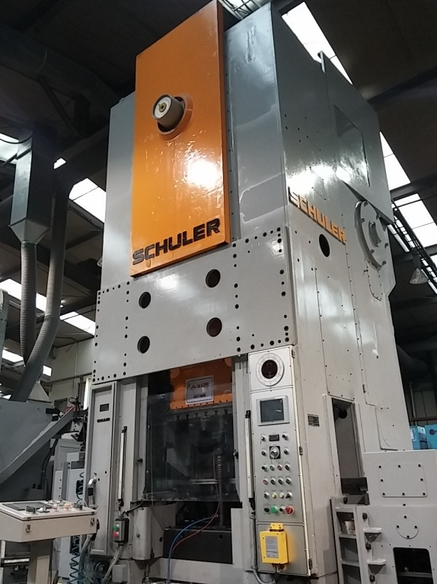 |  |  |  |  |  | 설 비 명 |  | MP630-03
 |  |  |  |  |  | 모 델 |  | KB 630
 |  |  |  |  |  | 제 작 회 사 |  | SCHULER
 |  |  |  |  |  | 제 작 년 월 |  | 1984
 |  |  |  |  |  | 형 식 |  | 기계식
 |  |  |  |  |  | 램스트로크거리(mm) |  | 315
 |  |  |  |  |  | 다 이 하 이 트(mm) |  | 600
 |  |  |  |  |  | 슬 라 이 드 조절(mm) |  | 20
 |  |  |  |  |  | 녹아웃 스트로크(mm) |  | 125
 |  |  |  |  |  | 전 력(kw) |  | 110
 |  |  |  |  |  | 설 치 일 자 |  | 2015.05.07
 |  |  |  |  |  | A / S 연 락 처 |  | 성진기계/010-5049-2603
참고 부품 LIST 및 규격
순번 | 필 요 개 소 |  |  |  | 부 품 명 |  | 규격 |  |  | 비고

 |  | - |  | (주)대림엠티아이 |  |  |  |  |  |  | DRB-401-04B(Rev.2)
 |  | 설비 이력 및 점검사항 (정기,특별,기타점검)
년 월 일 |  | 수 리 내 역
14.07.01 |  | 장비도입 및 조립, 자동화 보완 시작(기계:성진기계, 전기: 성은전기 자동화: 비룡엔지니어링)
15.01.19 |  | 왼쪽 기브면 오일 누유로 수리
15.02.11 |  | 에어라인 배관
15.02.16 |  | 유압라인 보완작업, 후면 아래 카바 설치
15.03.10 |  | 보완 작업
15.03.27 |  | 발판제작, 누유부 보완
15.06.05 |  | 윤활유 펌프 흡입 필터, 라인필터 분해 및 청소
15.06.24 |  | 발판 보완, 어큐물레이터 배관(윤활펌프)
15.07.09 |  | 호퍼 소음 방지 고무판 부착
15.07.24 |  | BKO 위상 틀어짐 교정
16.01.09 |  | BKO 유압 오일 보충 펌프 수리
16.01.11 |  | 메인 모터 베어링 마모 수리(동해중전기)
16.01.13 |  | 메인모터 수리 입고 조립(동해중전기)
16.02.10 |  | 스트리퍼 볼트 절단으로 교체
2016-09-06 |  | 말단 정량 분배변 막힘 수리 조립
2016-10-14 |  | 소재투입슈트 센서 교환
2016-11-25 |  | 윤활유 펌프 흡입 필터,라인 필터 분해청소
2017-06-09 |  | BKO 수리 - 에어 실린더 누기로 교환(2개)
2017-06-22 |  | 윤활유 펌프 작동 불량으로 흡입필터 라인 필터 분해 청소
2017-06-22 |  | 설비 예방 점검 실시
2017-06-29 |  | 윤활유 작동 불량으로 흡입 필터 라인 필터 분해 청소
 |  | 윤활유 탱크 청소 및 윤활유 교환
2017-08-23 |  | 윤활유 흡입 필터 라인필터 분해 청소 조립
2017-10-02 |  | 분진 집진 닥트 수리
2017-10-11 |  | 기계 내부 작업등 불량으로 교환
2017-11-16 |  | 스텝피더 집진 닥트 설치
2017-12-26 |  | 작업자 발판 다리 절단으로 용접 수리
2018-02-05 |  | 소재 공급 장치 보완 작업
2018-02-22 |  | 기계 내부 작업등 불량으로 교환
2018-02-27 |  | 스탭 피더 콘베어 작동 불량으로 점검 - 콘덴서 교환
2018-03-02 |  | 제품 투입 슈트 쎈서 불량으로 교환(BY500- TDT1.2)
 |  | - |  | (주)대림엠티아이 |  |  |  |  |  |  | DRB-401-04B(Rev.2)
 |  | 설비 이력 및 점검사항 (정기,특별,기타점검)
년 월 일 |  | 수 리 내 역
2018-03-07 |  | 금형 다이 볼트 절단되어 박힘으로 제거 수리
2018-03-08 |  | 소재 투입 슈트 쎈서 불량으로 교환(BYS500 - TDT1,2)
2018-03-12 |  | BED KNOCK OUT 레귤레이터 교체 수리
2018-05-18 |  | SPM 메타 작동 불량으로 점검 수리 - 전선 빠짐
 |  | - 트랜스퍼 작동 불량으로 점검 수리 - 센서 교환
2018-06-22 |  | 제품 배출부 가스 배출 보완
2018-08-27 |  | 소재 공급 장치 푸셔 실린더 불량으로 교환
2018-08-27 |  | 집진 호스 터짐으로 교환
2018-09-03 |  | BKO 점검
2018-09-07 |  | 집진 장치 닥트 보완
2018-09-19 |  | BKO 구동부 그리스 주유 스위벨 조인트 파손으로 교환 수리(3개)
2018-10-08 |  | BKO 유압유 보충라인 체크 밸브 교환
2019-01-18 |  | 상하 녹 아웃 이상 - 에어 실린더 로드 풀림으로 교정 수리
2019-01-28 |  | 센서 커버 제작 설치
2019-02-22 |  | BKO 실린더 로드 빠저 나사 자리 마모로 수리
2019-04-08 |  | BKO 에어 실린더 닛플 파손으로 닛플 교환
2019-04-08 |  | 그리스 라인 빠짐으로 교정 수립
2019-06-21 |  | 설비예방점검 실시
2019-08-15 |  | 소재 투입구 보완 작업
2019-08-16 |  | 기존 슈트 개조 작업
2019-08-19 |  | 소재 공급슈트 보완, 가이드라인 제작, 소재공급장치 개조 작업
2019-08-22 |  | 소재 투입 장치 보완 작업
20191106 |  | 소재 공급 장치 콘베어 구동 모터 누전으로 모터 교환
20200224 |  | 트랜스퍼 센서 케이블 불량으로 교환 수리
20200602 |  | 스탭 피더 작동 에어 실린더 교환(ACL-N H CB125-S400 JB Y)
20200625 |  | 소재 공급 장치 파손으로 용접 수리
20200724 |  | 센서 케이블 단선으로 교환 수리
20200803 |  | 모터 브러시 교환 및 전선 교환 수리 - 동해 중전기
20200910 |  | 소재 공급장치 푸셔 실린더 불량으로 교환 - (YPC) YCM 40-200
20201019 |  | 운전 ok 램프 점등 안됨 수리 - 윤활유 플루우 스위치
20201116 |  | bko 에어 솔밸브 에어 누출로 점검 수리 - 패킹 파손으로 패킹 제작 교환
 |  | - |  | (주)대림엠티아이 |  |  |  |  |  |  | DRB-401-04B(Rev.2)
 |  | 설비 이력 및 점검사항 (정기,특별,기타점검)
년 월 일 |  | 수 리 내 역
20201118 |  | 스텝피더 제품 리턴부 보완 작업

 |  | - |  | (주)대림엠티아이 |  |  |  |  |  |  | DRB-401-04B(Rev.2)
 |  | 설비 이력 및 점검사항 (정기,특별,기타점검)
년 월 일 |  | 수 리 내 역

 |  | - |  | (주)대림엠티아이 |  |  |  |  |  |  | DRB-401-04B(Rev.2)

MP6304
 |  |  | 설 비 이 력 카 드 |  |  |  |  |  | Dynamic

 |  |  |  |  |  |  |  |  | Daerim

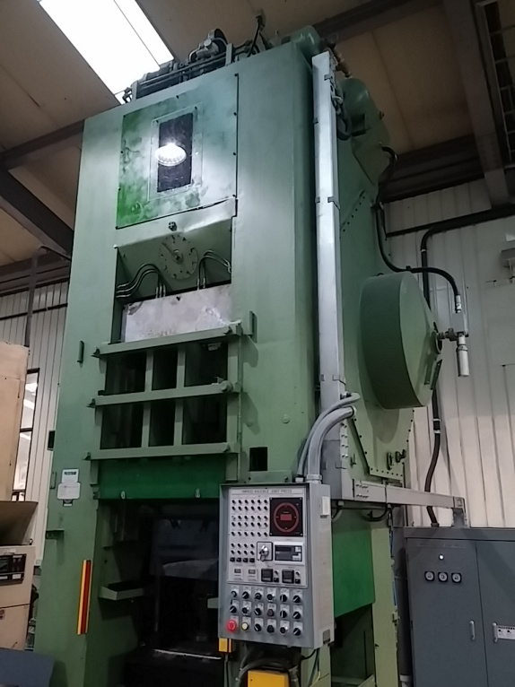 |  |  |  |  |  | 설 비 명 |  | MP630-04
 |  |  |  |  |  | 모 델 |  | PG63
 |  |  |  |  |  | 제 작 회 사 |  | BRET
 |  |  |  |  |  | 제 작 년 월 |  | 1978
 |  |  |  |  |  | 형 식 |  | 기계식
 |  |  |  |  |  | 램스트로크거리(mm) |  | 170
 |  |  |  |  |  | 다 이 하 이 트(mm) |  | 613
 |  |  |  |  |  | 슬 라 이 드 조절(mm) |  | 9
 |  |  |  |  |  | 녹아웃 스트로크(mm) |  | 80
 |  |  |  |  |  | 전 력(kw) |  | 37
 |  |  |  |  |  | 설 치 일 자 |  | 2015.02
 |  |  |  |  |  | A / S 연 락 처 |  | 성진기계/010-5049-2603
참고 부품 LIST 및 규격
순번 | 필 요 개 소 |  |  |  | 부 품 명 |  | 규격 |  |  | 비고
1 | 트렌스퍼 로라 |  |  |  | 플로우 베어링 |  | NART30R,NART30VR

 |  | - |  | (주)대림엠티아이 |  |  |  |  |  |  | DRB-401-04B(Rev.2)
 |  | 설비 이력 및 점검사항 (정기,특별,기타점검)
년 월 일 |  | 수 리 내 역
15.02.12 |  | 전면 오일받이 제작 설치
15.02.13 |  | 광안전 장치 위치 이동 설치
15.02.26 |  | 클러치 급속 배기 밸브 설치
15.06.02 |  | 후면 누유부 수리
15.07.29 |  | 바란스 실린더 윤활유 라인 배관
15.10.30 |  | 캠 위상 고정 체인 절단되어 수리
15.11.19 |  | 에어 이젝터 타이머 교환
16.03.25 |  | 트랜스퍼 Y축캠 고정 키마모 제작 조립
2016-11-25 |  | 자동 공급 장치 구동 체인 절단으로 수리 및 위상 교정
2016-12-05 |  | 슬라이드 구동 모터 소손으로 수리 (병천 모터 모터)
2017-06-01 |  | - 슬라이드 그리스 주유라인 수리
 |  | - 슬라이드 구동 체인 텐숀 조정
2017-06-02 |  | 트랜스퍼 타이밍 교정
2017-06-23 |  | 설비 예방 점검 실시
2017-07-11 |  | 트랜스퍼 클램핑 안됨으로 수리(솔밸브 전선 빠짐 수리)
2017-07-24 |  | 피딩바 클램핑 불량 - 작동 에어 실린더 분해 청소 조립
2017-08-10 |  | 피딩바 클램핑 불량 - 작동에어 실린더 스트로크 청소 및 조립
2017-08-14 |  | 트랜스퍼 로라 플로우 베어링 마모로 교환(NART30R)
 |  | - 베어링 샤프트 마모로 신규 제작 교환(개선)
2017-08-16 |  | BKO 구동 레버 부싱 교환
2017-08-21 |  | 그리스 라인 설치
2017-08-22 |  | 캠 구동부 그리스 라인 설치
2017-09-08 |  | 슬라이드 모터 연소로 분해 수리 의뢰 (병천 모터)
2017-09-11 |  | 슬라이드 모터 수리 조립 (병천 모터)
2017-09-25 |  | 트랜스퍼 구동부 작동 불량으로 점검 수리중
2017-09-25 |  | 로라 플로우 베어링 마모로 교환(2개). - NART30R,NART30VR
2017-09-25 |  | 클램프 기어축 베어링 마모로 교환(6005 - 2개)
2017-09-26 |  | 트랜스퍼 구동부 점검 수리
2017-09-27 |  | 윤활유 작동 불량으로 점검 조치 - 윤활유 보충
2017-10-26 |  | 트랜스퍼 구동 체인 절단으로 체인 신품 교환
2018-02-06 |  | 양수 버튼 스위치 작동 불량 점검 수리(리미트 스위치 교환)
 |  | - |  | (주)대림엠티아이 |  |  |  |  |  |  | DRB-401-04B(Rev.2)
 |  | 설비 이력 및 점검사항 (정기,특별,기타점검)
년 월 일 |  | 수 리 내 역
2018-04-27 |  | 이젝트 솔벨브 교체
2018-05-03 |  | 에어 이젝터 작동 불량 - 솔밸브 교환
2018-07-20 |  | 트랜스퍼 작동 불량 - 센서 케이블 잭 불량 교환 수리
2018-11-02 |  | 제품 출구 냉각 장치 옆면 카바 보완
2018-11-08 |  | 광안전 장치 작동 불량 점검 수리 - 콘트롤러 교환
2019-01-16 |  | 트랜스퍼 수리
 |  | 유압 점검
2019-01-17 |  | 윤활유 작동 불량으로 점검 수리 - 윤활유 탱크 청소, 흡입 필터 청소, 윤활유 교환
2019-02-07 |  | 트랜스퍼 구동부 정비 - 트랜스퍼 구동 체인 텐숀 브라켓트 개조
 |  | 체인 반코 제거, 레버 고정부 볼트 절단으로 제거 및 볼트 교환
2019-03-06 |  | 트랜스퍼 센서 불량으로 교환 수리
2019-03-19 |  | 콘트롤 판넬 보완 작업 지원(인버터 다이 제작 설치 외-)
2019-04-03 |  | 트랜스퍼 센서 파손으로 교환(prt08 - 1.5dn)
2019-04-24 |  | 사이드 안전판 파손으로 제작 교환
2019-05-23 |  | 윤활유 이상 - 윤활유 보충
2019-06-21 |  | 설비예방점검 실시
2019-08-19 |  | 오일분사장치 수리
2019-08-20 |  | BKO 점검
20191011 |  | 유압탱크 필터 청소 및 오일 급유
20200210 |  | 트랜스퍼 센서선 절단으로 납땜 수리
20200226 |  | 트랜스퍼 센서선 핑거 위치 맞지 않아 교정 및 램프 교환
20200515 |  | 윤활유 라인 막힘으로 분해 청소 수리
20201022 |  | 소재 공급 장치 브라켓트 고정 볼트 절단으로 수리
20201029 |  | 소재공급기 소재 정렬판 제작
20201124 |  | 기계 내부 조명등 불량으로 교환
20201127 |  | 트랜스퍼 오일 분사장치 고정 나사 마모로 재 가공 수리
20201211 |  | 기린 콘베어 작동 불량 수리 - 콘베어 체인 절단, 체인 핀 빠짐
20201223 |  | 트랜스퍼 센서선 단선으로 납땜 수리

 |  | - |  | (주)대림엠티아이 |  |  |  |  |  |  | DRB-401-04B(Rev.2)
 |  | 설비 이력 및 점검사항 (정기,특별,기타점검)
년 월 일 |  | 수 리 내 역

 |  | - |  | (주)대림엠티아이 |  |  |  |  |  |  | DRB-401-04B(Rev.2)
 |  | 설비 이력 및 점검사항 (정기,특별,기타점검)
년 월 일 |  | 수 리 내 역

 |  | - |  | (주)대림엠티아이 |  |  |  |  |  |  | DRB-401-04B(Rev.2)

MP650
 |  |  | 설 비 이 력 카 드 |  |  |  |  |  | Dynamic

 |  |  |  |  |  |  |  |  | Daerim

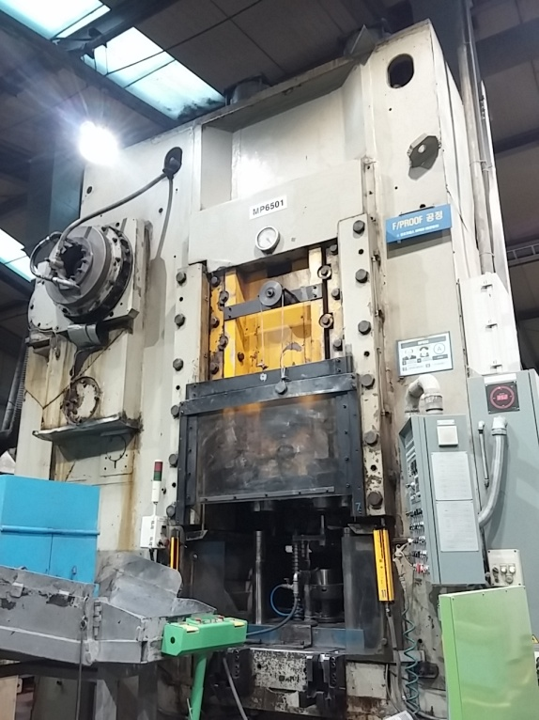 |  |  |  |  |  | 설 비 명 |  | MP650-01
 |  |  |  |  |  | 모 델 |  | KB-0038
 |  |  |  |  |  | 제 작 회 사 |  | BARNAUL
 |  |  |  |  |  | 제 작 년 월 |  | 1988
 |  |  |  |  |  | 형 식 |  | 기계식
 |  |  |  |  |  | 램스트로크거리(mm) |  | 300
 |  |  |  |  |  | 다 이 하 이 트(mm) |  | 697
 |  |  |  |  |  | 슬 라 이 드 조절(mm) |  | 20
 |  |  |  |  |  | 녹아웃 스트로크(mm) |  | 140
 |  |  |  |  |  | 전 력(kw) |  | 75
 |  |  |  |  |  | 설 치 일 자 |  | 2000
 |  |  |  |  |  | A / S 연 락 처 |  | 성진기계/010-5049-2603
참고 부품 LIST 및 규격
순번 | 필 요 개 소 |  |  |  | 부 품 명 |  | 규격 |  |  | 비고
1 | 바란스 실린더 |  |  |  | U패킹 |  | 380 X 340 X 22
2 | 윤활 펌프 |  |  |  | 리테이너(리데나) |  | 15 X 35 X 8

 |  | - |  | (주)대림엠티아이 |  |  |  |  |  |  | DRB-401-04B(Rev.2)
 |  | 설비 이력 및 점검사항 (정기,특별,기타점검)
년 월 일 |  | 수 리 내 역
15.02.03 |  | 바란스 실린더 패킹 교환(U패킹 380X340X22)
15.03.03 |  | 윤활 펌프 리테이너 교환(15*35*8)
15.03.17 |  | 윤활유 탱크 청소 및 윤활유 신품 교환
15.05.04 |  | 윤활유 펌핑 불량(정량 분배변 작동 불량으로 분해,청소)
15.05.22 |  | 슬라이드 엔코더 위상 틀어짐으로 교정
15.08.06 |  | 양수버튼 스위치 기판 교체
15.08.28 |  | 브레이크 솔밸브 소음기 장착, 바란스 실린더 에어라인 누기로 수리
15.12.10 |  | 에어이젝터 솔밸브 교체
16.01.18 |  | 기계 내부 작업등 교환
16.06.23 |  | 양수버튼 스위치 작동 불량 - 기판 교환 수리
16.08.18 |  | 슬라이드 위상 틀어짐으로 위상 교정
16.09.21 |  | 슬라이드 상승 스위치 불량으로 교환
16.12.29 |  | 클러치 수리(실린더 패킹 교환, 실린더 고정볼트 절단으로 교환)
2017-04-12 |  | 메인 구동 V - 벨트 마모로 교환(D - 215 =>9개)
 |  | (D - 217 =>D - 215 로 변경)
2017-06-09 |  | 브레이크 에어라인 닛플 파손으로 닛플 교환
2017-06-16 |  | 바란스 실린더 로드 패킹 마모로 수리(60*80*12)
2017-06-30 |  | 메인 모터 소손으로 동해 중전기 수리 의뢰
2017-07-05 |  | 메인 모터 수리 조립(동해 중전기),전자 접촉기 2개 교환(150A)
2017-09-18 |  | 브레이크 작동 미흡으로 정비 - 패킹 교환
2017-09-26 |  | 양수버튼 스위치 기판 불량으로 교환
2017-10-12 |  | 기계 내부 작업등 설치
2017-10-23 |  | 윤활유 작동 불량으로 수리
2017-10-25 |  | 브레이크 작동 미흡으로 브레이크 클러치 교차 체크 장치 결선, 소제 투입시 안전판 제작 설치
2017-11-13 |  | 윤활유 펌프 작동 불량 조치
2017-12-05 |  | 오일 누유부 보완 작업
2017-12-28 |  | 안전판 작동 회전 실린더 불량 분해 수리
2018-01-03 |  | 설비 예방 점검 TNFL 클러치 작동 불량으로 분해 수리(패킹 교환)
 |  | - 슬라이드 내 링크부 윤활라인 교체
2018-01-29 |  | 윤활유 모터 작동불량으로 교체 수리
2018-02-06 |  | 클러치 브레이크 작동 이상으로 점검 수리(릴레이 교환)
 |  | - |  | (주)대림엠티아이 |  |  |  |  |  |  | DRB-401-04B(Rev.2)
 |  | 설비 이력 및 점검사항 (정기,특별,기타점검)
년 월 일 |  | 수 리 내 역
2018-04-30 |  | 슬라이드 위상 틀어짐으로 교정
2018-05-02 |  | 브레이크 패킹 교환,라이닝 교환
2018-06-08 |  | 금형 다이 포스터 너트 불량으로 절단
2018-06-26 |  | 광 안전장치 반사판 교환 수리
2018-08-06 |  | 슬라이드 위상 틀어짐으로 교정
 |  | 광안전 장치 작동 불량으로 수리(투수광기 및 반사판 교환)
 |  | 윤활유 라인 파이프 절단으로 수리(플라이휠 뒤)
 |  | 뒤 집진 닥트 보완 제작
2018-08-13 |  | 뒤 집진 닥트 보완, 윤활라인 보완 수리
2018-08-14 |  | 뒤 집진 닥트 보완 및 윤활유 파이프 누유로 수리 - 재 배관
2018-09-03 |  | 집진 장치 보완 수리
2018-09-14 |  | 집진 닥트 보완 수리
2018-10-26 |  | 슬라이드 위상 틀어짐으로 위상 교정
2018-11-16 |  | 작업등 교체, 스위치 점검
2018-11-20 |  | 제품 배출 슈트 고정부 균열로 용접 보완 수리
2018-12-04 |  | 작업자 발판 보완
2018-12-05 |  | 작업자 발판 보완 제작 페인팅
2019-01-14 |  | 슬라이드 스위치 작동 불량으로 점검 수리 - 스위치 교환 수리
2019-01-29 |  | 설비예방점검 실시
2019-02-07 |  | 메인 에어 라인 유니온 에어 누출로 유니온 교환 수리
2019-02-11 |  | 바란스 실린더 오일 드레인 라인 누유로 수리
2019-04-18 |  | 에어 솔밸브 작동 불량으로 교환
2019-06-21 |  | 설비예방점검 실시
2019-08-12 |  | 윤활유 정량 분배변 작동 불량으로 분해 수리
2019-08-28 |  | 제품 배출 슈트 수리
20191010 |  | 프레스 뒤 비상 스위치 불량으로 수리
20191121 |  | 에어 이젝터 타이머 불량으로 교환, 에어 호스 터짐으로 교환
20191126 |  | 클러치 브레이크 작동 릴레이 교환
20191227 |  | 에어 이젝터 작동 불량 점검 수리 - 릴레이 교환, 타이머 교환 수리
20200205 |  | 윤활라인 정량 분배변 점검
20200206 |  | 윤활 모터 소손으로 교환
 |  | - |  | (주)대림엠티아이 |  |  |  |  |  |  | DRB-401-04B(Rev.2)
 |  | 설비 이력 및 점검사항 (정기,특별,기타점검)
년 월 일 |  | 수 리 내 역
20200211 |  | 정량 분배변 작동 불량 점검 수리
20200318 |  | 오일 흐름부 보완 작업
20200330 |  | 에어라인 누기로 호스 교환
20200408 |  | 에어 이젝터 작동 불량 점검 수리 - 타이머 교환
 |  | 클러치 브레이크 작동 릴레이 교환
20200520 |  | 클러치 브레이크 분해 청소 조립
20200529 |  | 제품 배출 슈트 노후로 보완 수리
20200629 |  | 제품 배출 슈트 떨어짐으로 용접 수리
20200713 |  | 클러치 브레이크 작동 불량으로 점검 수리
 |  | - 양수버튼 스위치 기판 불량 교환, 작동 릴레이 교환
20200727 |  | 유압 펌프 브라켓트 제작 유압 펌프 설치 및 유압라인 배관
20200924 |  | 윤활유 보충 및 광안전 장치 반사판 교환
20200929 |  | 전면 오일 흐름으로 보완 작업
20201202 |  | 윤활유 라인 막힘으로 점검 분해 청소 수리

 |  | - |  | (주)대림엠티아이 |  |  |  |  |  |  | DRB-401-04B(Rev.2)
 |  | 설비 이력 및 점검사항 (정기,특별,기타점검)
년 월 일 |  | 수 리 내 역

 |  | - |  | (주)대림엠티아이 |  |  |  |  |  |  | DRB-401-04B(Rev.2)

MP800
 |  |  | 설 비 이 력 카 드 |  |  |  |  |  | Dynamic

 |  |  |  |  |  |  |  |  | Daerim

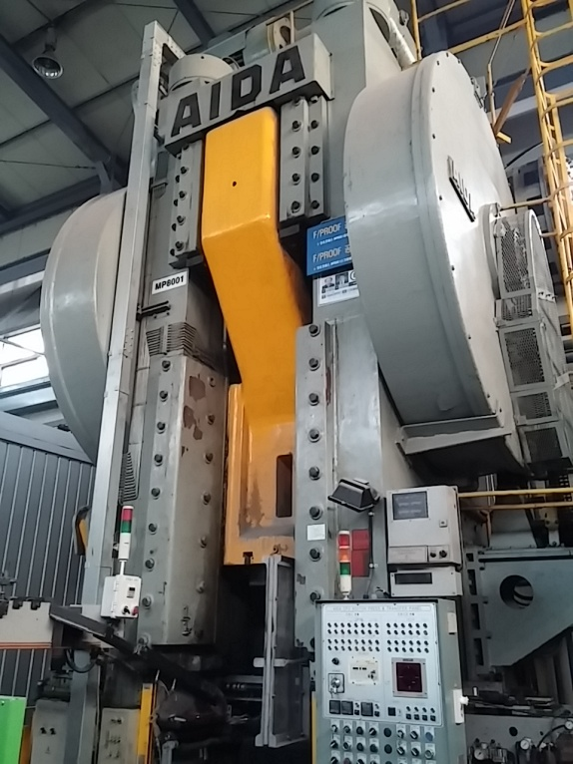 |  |  |  |  |  | 설 비 명 |  | MP800-01
 |  |  |  |  |  | 모 델 |  | CFG-800
 |  |  |  |  |  | 제 작 회 사 |  | AIDA
 |  |  |  |  |  | 제 작 년 월 |  | 1966
 |  |  |  |  |  | 형 식 |  | 기계식
 |  |  |  |  |  | 램스트로크거리(mm) |  | 500
 |  |  |  |  |  | 다 이 하 이 트(mm) |  | 1310
 |  |  |  |  |  | 슬 라 이 드 조절(mm) |  | 30
 |  |  |  |  |  | 녹아웃 스트로크(mm) |  | 225
 |  |  |  |  |  | 전 력(kw) |  | 125
 |  |  |  |  |  | 설 치 일 자 |  | -
 |  |  |  |  |  | A / S 연 락 처 |  | 성진기계/010-5049-2603
참고 부품 LIST 및 규격
순번 | 필 요 개 소 |  |  |  | 부 품 명 |  | 규격 |  |  | 비고

 |  | - |  | (주)대림엠티아이 |  |  |  |  |  |  | DRB-401-04B(Rev.2)
 |  | 설비 이력 및 점검사항 (정기,특별,기타점검)
년 월 일 |  | 수 리 내 역
15.01.27 |  | 소재 공급장치 윤활 솔밸브 교환
15.03.03 |  | BKO 로라 샤프트 고정와샤 이탈로 수리
15.07.07 |  | BKO 위상 틀어짐 교정
15.08.06 |  | 소재 공급장치 업 실린더 수리
15.08.10 |  | BKO 위상 틀어짐 교정
15.09.30 |  | 소재 공급장치 상승부 자석 고정부 수리
15.10.13 |  | BKO 위상 틀어짐 교정
15.11.09 |  | BKO 위상 틀어짐 교정
15.12.09 |  | 구리스 펌프 교체
15.12.10 |  | 지하 에어라인 철거(BKO 텐션 실린더 포함)
16.04.19 |  | BKO 위상 틀어짐 교정
16.08.23 |  | 소재 투입부 슈트 센서 고정 나사부 마모로 수리
16/12.22 |  | 제품 집진팬 작동 불량으로 분해 청소
2017-05-18 |  | 그리스 라인 점검 및 보완
2017-05-19 |  | BKO 리턴 실린더 설치 에어라인 배관
2017-06-27 |  | BKO 위상 교정용 브라캣트 제작 설치
2017-08-29 |  | 그리스 펌프 작동 불량으로 분해 수리
2017-09-20 |  | 소제공급장치 업 실린더 불량으로 신품 교환
2017-09-28 |  | 소재 공급 슈트 쎈서 불량으로 교환
2017-09-29 |  | 소재 투입 슈트 소재걸림으로 개선
2017-10-19 |  | 트랜스퍼 쎈서 불량으로 교환
2017-11-17 |  | 그리스 펌프 작동 불량으로 점검 수리
2017-12-04 |  | 트랜스퍼 쎈서 불량으로 교환(PRDT18 - 7DO)
2017-12-05 |  | 소재 투입 슈트 보완
2017-12-13 |  | 에어 압력 스위치 불량으로 교환
2017-12-29 |  | 에어 누출로 점검 수리 - 호스 교환
2018-01-26 |  | 에어 이젝터 솔밸브 불량으로 교환
2018-02-20 |  | 설비 예방 점검
2018-04-02 |  | 트랜스퍼 위상 틀어짐으로 수리
2018-04-11 |  | 트랜스퍼 쎈서 불량으로 1개 교환
2018-04-19 |  | 구리스 급유 장치 카플링 교체, 금형다이 상부 볼트 제거, 트렌스퍼 센서 교체
 |  | - |  | (주)대림엠티아이 |  |  |  |  |  |  | DRB-401-04B(Rev.2)
 |  | 설비 이력 및 점검사항 (정기,특별,기타점검)
년 월 일 |  | 수 리 내 역
2018-05-21 |  | 슬라이드 구동 라이닝 하우징 점검 수리
2018-06-12 |  | 후방 환풍기 스위치 설치
2018-07-12 |  | 소재 공급 업 장치 작동 미흡으로 보완 작업
2018-07-16 |  | 에어 솔밸브 고정부 보완 작업
2018-07-25 |  | 누유부 점검
2018-08-02 |  | 소재 공급 업 장치 실린더 작동 불량으로 실린더 교환
2018-08-03 |  | 스탭 피더 작동 불량으로 점검 수리 : 이물질 끼임으로 제거, 트랜스퍼 구동부 오일 보충
2018-08-07 |  | 크랭크 샤프트 오일 누출부 카바 제작 설치
2018-08-23 |  | 트랜스퍼 클램프 브라켓트 3개 수리
2018-09-20 |  | 소재 공급 장치 소재 업 가이드 파손으로 분해 수리
2018-09-28 |  | 에어 이젝터 솔 밸브 불량으로 교환 수리
2018-10-01 |  | 그리스 펌프 작동 불량 - 분해 수리 및 그리스 보충
2018-10-16 |  | 상부 금형 다이 가이드 부시 파손으로 분해
2018-10-22 |  | 상부 금형 다이 조립
2018-10-23 |  | 상부 금형 다이 가이드 부시 파손으로 교환 조립
2018-11-30 |  | 그리스 펌프 교환
2018-12-03 |  | 그리스 펌프 작동 불량으로 신품 교환
 |  | BKO 구동 링크 작동 불량으로 분해 수리
2018-12-04 |  | BKO 구동 장치 핀 고착으로 분해 수리
2019-01-18 |  | 트랜스퍼 센서 교환(2개)
2019-02-15 |  | 에어 이젝터 솔밸브 불량으로 솔밸브 교환 수리
2019-02-22 |  | 설비예방점검 실시
2019-04-16 |  | 소재 공급부 에어 실린더 불량으로 교환
 |  | (CDM2L20 - KRT01KO - 400A - A93Z3)
 |  | 트랜스퍼 구동 캠측 에어 실린더 교환(CM2B32-50+50Z-XC10(10개))
2019-04-17 |  | 안전 도어 파손으로 수리
2019-07-24 |  | 설비예방점검 실시
20191003 |  | 소재 공급부 에어 실린더 로드 절단으로 용접 수리
20191018 |  | 칩 배출 슈트 입구 터짐으로 수리
20191121 |  | 에어 부스터 오일러 불량으로 신품 교환
20191121 |  | 유압유 보충, 쿨러 신품 교환
 |  | - |  | (주)대림엠티아이 |  |  |  |  |  |  | DRB-401-04B(Rev.2)
 |  | 설비 이력 및 점검사항 (정기,특별,기타점검)
년 월 일 |  | 수 리 내 역
20191203 |  | 일일 생산량 카운터 작동 불량으로 점검 수리 - 스위치 불량 교환
20191224 |  | 에어 부스터 작동 불량으로 점검 조치
20191226 |  | 부스터 실린더 수리
20191227 |  | 바란스 실린더용 부스터 실린더 불량으로 신품 교환
20200205 |  | 트랜스퍼 업 구동 카프링 파손으로 교환
20200217 |  | 트랜스퍼 센서 및 센서 케이블 불량으로 교환
20200507 |  | 에어 이젝터 작동 불량 점검 수리 - 솔밸브 교환
20200515 |  | 에어 이젝터 작동 불량으로 솔밸브 및 릴레이 교환 수리
20200602 |  | 소재 공급 장치 업 실린더 작동 솔 밸브 불량으로 신품 교환 수리
20200615 |  | 소재 공급 장치 구동 체인 카바 제작
20200624 |  | 광안전 장치 불량으로 세트 교환 수리
20201026 |  | 소재 투입 실린더 로드 절단으로 용접 수리
20201027 |  | 구리스 펌프 수리 및 교환
20201225 |  | 트랜스퍼 클램프 고정부 불량으로 수리

 |  | - |  | (주)대림엠티아이 |  |  |  |  |  |  | DRB-401-04B(Rev.2)
 |  | 설비 이력 및 점검사항 (정기,특별,기타점검)
년 월 일 |  | 수 리 내 역

 |  | - |  | (주)대림엠티아이 |  |  |  |  |  |  | DRB-401-04B(Rev.2)

MP1000
 |  |  | 설 비 이 력 카 드 |  |  |  |  |  | Dynamic

 |  |  |  |  |  |  |  |  | Daerim

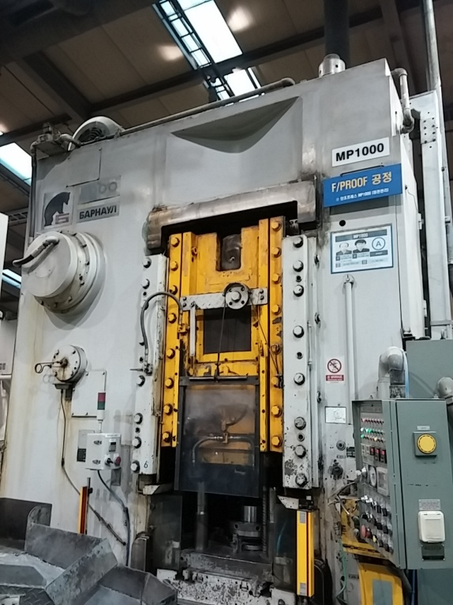 |  |  |  |  |  | 설 비 명 |  | MP1000-01
 |  |  |  |  |  | 모 델 |  | KB-8340
 |  |  |  |  |  | 제 작 회 사 |  | BARNAUL
 |  |  |  |  |  | 제 작 년 월 |  | 1994
 |  |  |  |  |  | 형 식 |  | 기계식
 |  |  |  |  |  | 램스트로크거리(mm) |  | 170
 |  |  |  |  |  | 다 이 하 이 트(mm) |  | 470
 |  |  |  |  |  | 슬 라 이 드 조절(mm) |  | 16
 |  |  |  |  |  | 녹아웃 스트로크(mm) |  | 100
 |  |  |  |  |  | 전 력(kw) |  | 33.5
 |  |  |  |  |  | 설 치 일 자 |  | 1995
 |  |  |  |  |  | A / S 연 락 처 |  | 성진기계/010-5049-2603
참고 부품 LIST 및 규격
순번 | 필 요 개 소 |  |  |  | 부 품 명 |  | 규격 |  |  | 비고
1 | 메인모터 |  |  |  | 메인모터 |  | 55kw(축경Ø75 키20 X 16)
2 | QDC 볼스타 실린더 |  |  |  | 오링 |  | P-21

 |  | - |  | (주)대림엠티아이 |  |  |  |  |  |  | DRB-401-04B(Rev.2)
 |  | 설비 이력 및 점검사항 (정기,특별,기타점검)
년 월 일 |  | 수 리 내 역
2015-02-11 |  | QDC 볼스타 쿨램프 실린더 누유로 수리(오링 교환 P-21)
2015-07-23 |  | 슬라이드 기어박스 윤활라인 누유로 수리
2015-12-09 |  | 에어 이젝터용 릴레이 교체
2016-03-08 |  | 에어 이젝터용 타이머 교체
2016-04-07 |  | 에어이젝터 타이머 불량으로 교환
2016-06-07 |  | 에어 호스 닛플 파손으로 수리
2016-06-27 |  | 양수버튼 케이블 파손으로 수리
2017-08-09 |  | 마그네트 1개 불량으로 교환
2017-10-20 |  | 에어 이젝터 불량으로 교환
2017-12-28 |  | 제품 배출 슈트 파손으로 수리
2018-01-25 |  | 에어 이젝터 작동 불량 점검 수리 - 타이머 교환
2018-07-23 |  | 집진 닥트 수리
2018-08-27 |  | 메인 모터 기동 램프 교환
2018-10-25 |  | 슬라이드 위상 틀어짐으로 교정
2019-03-14 |  | 메인 모터 V - 벨트 마모로 벨트 교환(C - 175 => 8개)
2019-05-24 |  | 윤활압력 이상 - 윤활유 압력스위치 교환
2019-07-24 |  | 설비예방점검 실시
2019-07-25 |  | QDC 조작스위치 작동불량 - 스위치 3개 교환
2019-08-06 |  | 클러치 에어 압력 저하 발생으로 에어 압력을 0.75로 세팅
2019-08-06 |  | 클러치 브레이크 패킹 교환, 급속 배기 밸브 라테나 교환(32*44*9)
2019-08-08 |  | 클러치 급속배기 밸브 리데나 교체
2019-08-12 |  | 수리 반출을 위한 해체 및 정리
20191010 |  | 에어 압력 스위치 및 압력 게이지 교환 설치
20191011 |  | 에어 배관 개조
20191017 |  | 바란스 실린더 주유용 오일 펌프 설치
20191028 |  | 메인 에어 유니트 교환(15a -> 20a)
20191107 |  | 윤활유 라인 보완
 |  | - 정량 분배변 고환, 바란스 실린더 공급용 오일러 설치
 |  | - PLC 프로그램 보완
20191129 |  | 안전판 떨어짐으로 수리
20191202 |  | 브레이크 에어 호스 터짐으로 교환 수리
 |  | - |  | (주)대림엠티아이 |  |  |  |  |  |  | DRB-401-04B(Rev.2)
 |  | 설비 이력 및 점검사항 (정기,특별,기타점검)
년 월 일 |  | 수 리 내 역
2020-01-09 |  | 바란스 실린더 에어 누출로 분해 점검 - 로드 절단 및 실린더 내벽 긁힘으로 제작 의뢰
20200827 |  | 양수 버튼 스위치 기판 불량으로 교환
20201013 |  | 광안전 장치 작동 불량으로 점검 수리 - 투수광기 분해 청소

 |  | - |  | (주)대림엠티아이 |  |  |  |  |  |  | DRB-401-04B(Rev.2)
 |  | 설비 이력 및 점검사항 (정기,특별,기타점검)
년 월 일 |  | 수 리 내 역

 |  | - |  | (주)대림엠티아이 |  |  |  |  |  |  | DRB-401-04B(Rev.2)
 |  | 설비 이력 및 점검사항 (정기,특별,기타점검)
년 월 일 |  | 수 리 내 역

 |  | - |  | (주)대림엠티아이 |  |  |  |  |  |  | DRB-401-04B(Rev.2)

